主要画面遷移図
ドキュメント名 |  | フロント 商品 | セクション
プロジェクト名 |  | サイトリニューアル | 作成者 | 加島 | 作成日 | 2025-08-19 | 更新者 | 石川 | 更新日 | 2025-09-22

 | 説明
 | ・カスタマイズ要件以外の画面遷移は現行踏襲とする。

 | 本店 主要画面遷移図

商品一覧
商品詳細検索
最近チェックした
商品
入荷通知

ナビゲーション
商品詳細検索
カテゴリ一覧
カテゴリ一覧

商品詳細
商品詳細検索
最近チェックした
商品
入荷通知
商品リコメンド
お気に入り

商品詳細検索
カテゴリ一覧

※モーダル表示となるため、削除

カテゴリ一覧

※モーダル表示となるため、削除
お気に入り

 | 支店 主要画面遷移図
※支店では入荷通知、お気にりの機能はなし

商品一覧
商品詳細検索
最近チェックした
商品

カテゴリ一覧

支店ナビゲーション
商品詳細検索
カテゴリ一覧

商品詳細
商品詳細検索
最近チェックした
商品
商品リコメンド

カテゴリ一覧

商品詳細検索

※モーダル表示となるため、削除

カテゴリ一覧

※モーダル表示となるため、削除

詳細画面遷移図
ドキュメント名 |  | フロント 商品 | セクション
プロジェクト名 |  | サイトリニューアル | 作成者 | 加島 | 作成日 | 2025-08-19 | 更新者 | 石川 | 更新日 | 2025-09-22

 | 説明
 | ・カスタマイズ要件以外の画面遷移は現行踏襲とする。
 | ・フロント商品の機能（カテゴリ一覧、商品詳細検索、商品リコメンド、最近チェックした商品、お気に入り登録、入荷通知登録）が
 | どの画面で表示されるかを以下の画面遷移図で記載。

 | 本店 画面遷移図
本店
ECTOP
最近チェックした
商品
カテゴリ一覧
ナビゲーション
商品詳細検索

カテゴリ一覧
お気に入り
商品一覧
商品詳細検索
最近チェックした
商品
入荷通知

カテゴリ一覧

カート
商品リコメンド

お気に入り
商品詳細
商品詳細検索
最近チェックした
商品
入荷通知
商品リコメンド

ご注文方法指定
カテゴリ一覧
購入完了
商品リコメンド

マイページ
商品リコメンド

入荷待ち商品一覧
入荷通知
お気に入り

購入履歴一覧

購入履歴詳細

お気に入り商品一覧
お気に入り

 | 支店 遷移図
本店

ナビゲーション
商品詳細検索
ECTOP
最近チェックした
商品
カテゴリ一覧

カテゴリ一覧
商品一覧
商品詳細検索
最近チェックした
商品

カテゴリ一覧

商品詳細
商品詳細検索
最近チェックした
商品
商品リコメンド

カート
商品リコメンド
カテゴリ一覧

ご注文方法指定
購入完了
商品リコメンド

マイページ
商品リコメンド

購入履歴一覧

購入履歴詳細

商品一覧
ドキュメント名 |  |  |  |  |  |  |  | フロント 商品 |  |  |  | セクション
プロジェクト名 |  |  |  |  |  |  |  | サイトリニューアル |  |  |  | 作成者 |  | 加島 |  |  | 作成日 |  | 2025-08-19 | 更新者 | 盛田 | 更新日 | 2025-11-13

機能No |  |  | F03-01 |  |  |  |  | 機能名 |  | 商品一覧 |  |  |  |  |  |  | 概要 |  | 本店、支店ごとに検索条件に従った商品を出し分けて一覧で表示する

 | レイアウト図
SP版

(1)

(2)


(3)

(4)

(5)

(6)

(7)

PC版

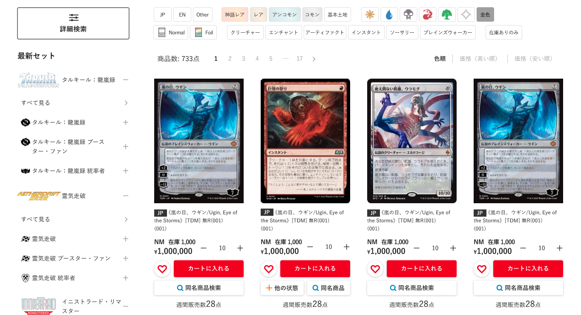

(8)

 | カスタマイズ説明
 | ・ | カスタマイズ要件
 |  |  | 最近チェックした商品の表示
 |  |  |  | ・ | 同ファイル内「最近チェックした商品」シートの要件を追加

 |  |  | 本店と支店内での画面遷移における表示内容について
 |  |  |  | ・ | 本店や各支店サイト上で本画面に遷移した際、ドメイン及びコンテキストルートを維持し、
 |  |  |  |  | 遷移元の店舗商品が表示または検索対象となるようにする
 |  |  |  | ・ | 本店の場合: https://www.hareruyamtg.com/ja/~
 |  |  |  | ・ | TC大阪支店の場合: https://www.hareruyamtg.com/ja/osaka/~

 | ・ | カスタマイズ要件に記載の内容以外は現行踏襲とする

 | 処理概要（★はカスタマイズ項目）
 | ★ | (1)パンくずリスト
 |  |  | ・カテゴリは階層を表示する
 |  |  | ・商品検索時は「詳細検索」リンクを表示する（商品検索かどうかの判定はgetパラメーターの商品名パラメーターの有無で行う）
 |  |  | ・🏠マーク押下で現在見ている店舗のTOP画面に遷移する
 |  |  | 現行
 |  |  |  | 例: 通販TOP > 詳細検索 > 【マジック：ザ・ギャザリング | マーベル スパイダーマン】 【神話レア, レア】 【Normal】
 |  |  | リニューアル後（商品検索時）
 |  |  |  | 🏠 > 詳細検索 > カテゴリ階層 > レアリティ・言語等
 |  |  |  | 例: 🏠 > 詳細検索 > スタンダード > タルキール：龍嵐録 > タルキール：龍嵐録 > レア・神話レア
 |  |  | リニューアル後（商品検索以外）
 |  |  |  | 🏠 > カテゴリ階層またはタグ
 |  |  |  | 例: 🏠 > デッキセット

 | ・ | (2)バナー
 |  | ★ | タグまたはカテゴリが指定されている場合、検索対象のタグまたはカテゴリに表示用のHTMLが指定されていた場合は
 |  |  | パンくずの下にHTMLを表示する
 |  |  | ・ | タグとカテゴリが両方検索条件に指定されていた場合はタグの表示を優先する

 | ・ | (3)商品検索
 |  | ・ | 商品詳検索欄に記載

 | ・ | (4)商品一覧
 |  | ・ | 商品一覧欄に記載

 | ・ | (5)おすすめ商品から探す
 |  | ・ | おすすめ商品から探す欄に記載

 | ・ | (6)最近チェックした商品
 |  | ・ | 表示する画面部品及び処理概要については、シート「最近チェックした商品」を参照
 |  | ★ | 本店、各支店それぞれに応じて、店舗ごとに別の最近チェックした商品を表示する

 | ★ | (7)商品詳細検索を押下すると、商品詳細検索モーダルを表示する
 |  | ※ | 商品詳細検索モーダルの詳細は、シート「商品詳細検索」を参照

 | ・ | (8)カテゴリ一覧
 |  | ・ | 表示する画面部品及び処理概要については、シート「カテゴリ一覧」を参照
 |  | ・ | PC版サイトのみ表示する

 | ★ | SEO対策として、タグやカテゴリの検索条件は「/tags/1/cate/2」のようにURLのパスに含め、それ以外の検索条件は「?key=value」のようにGETパラメータとして扱う
 |  | (例) |  | タグが「最新入荷アイテム」(タグID = 1)、カテゴリが「サプライ・グッズ」(カテゴリID = 2)、フォーマットが「レガシー」(フォーマットID = 3)の場合
 |  |  |  | https://www.hareruyamtg.com/products/search/tags/1/cate/2?format=3

 |  |  |  | タグが複数指定される場合
 |  |  |  | https://www.hareruyamtg.com/products/search/tags/1-2-3

 | ★ | 本店や各支店サイト上で同じドメイン及びコンテキストルートを維持するため
 |  | また、支店ページ側で英語の表示に対応するため、URLは下記とする（支店側に存在したサブドメインは不要）

 |  | ・ | 本店の場合: https://www.hareruyamtg.com/ja/~
 |  | ・ | TC大阪支店の場合: https://www.hareruyamtg.com/ja/osaka/~

 | ★ | 検索実行はユニサーチで行う
 |  | ・ | ユニサーチでの検索実行の仕様はこちら

 | ★ | 支店の商品一覧はnoindexとする

 | 識別ID |  |  | ラベル |  |  |  |  | 書式・制限 |  | 必須 |  | 最大文字数 または最大値 |  | 初期値 |  |  |  | 画面部品の説明
 | 1 |  |  | パンくずリスト |  |  |  |  | リンク |  | - |  | - |  | - |  |  |  | ※カスタマイズ対応 ・カテゴリは階層を表示する ・商品検索時は「詳細検索」リンクを表示する（商品検索かどうかの判定はgetパラメーターの商品名パラメーターの有無で行う） ・🏠マーク押下で現在見ている店舗のTOP画面に遷移する
 | 2 |  |  | バナー |  |  |  |  | - |  | - |  | - |  | - |  |  |  | ・タグまたはカテゴリに設定されているHTMLを出力する
 | 3 |  |  | 商品検索 |  |  |  |  | - |  | - |  | - |  | - |  |  |  | ・商品検索欄に記載
 | 4 |  |  | 商品一覧 |  |  |  |  | - |  | - |  | - |  | - |  |  |  | ・商品一覧欄に記載
 | 5 |  |  | おすすめ商品から探す |  |  |  |  | - |  | - |  | - |  | - |  |  |  | ・おすすめ商品から探す欄に記載
 | 6 |  |  | 最近チェックした商品 |  |  |  |  | - |  | - |  | - |  | - |  |  |  | ・表示する画面部品及び処理概要については、シート「最近チェックした商品」を参照
 | 7 |  |  | 商品詳細検索 |  |  |  |  | モーダル表示ボタン |  | - |  | - |  | - |  |  |  | ※カスタマイズ対応、商品詳細検索へのリンクを除去する ・押下すると、商品詳細検索モーダルを表示する ※商品詳細検索モーダルの詳細は、シート「商品詳細検索」を参照
 | 8 |  |  | カテゴリ一覧 |  |  |  |  | - |  | - |  | - |  | - |  |  |  | ・表示する画面部品及び処理概要については、シート「商品カテゴリ」を参照 ・PC版サイトのみ表示する

 | 商品検索 レイアウト図
SP版

Foilの検索については、詳細検索と同様特殊Foilを追加する
(2-1)
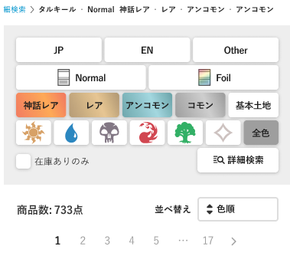

(2-2)

(2-3)

(2-4)

(2-5)
(2-6)

PC版

(2-7)

 | カスタマイズ説明
 | ・ | カスタマイズ要件
 |  |  | 商品詳細検索の表示
 |  |  |  | ・ | 「さらに絞り込む」ボタン押下によって詳細検索をモーダルで表示する
 |  |  |  |  |  |  | ↑「さらに絞り込む」から、デザインより「詳細検索」に変更

 | ・ | カスタマイズ要件に記載の内容以外は現行踏襲とする

 | 処理概要（★はカスタマイズ項目）
 | ★ | (2-6)詳細検索を押下すると、商品詳細検索モーダルを表示する
 |  | ※ | 商品詳細検索モーダルの詳細は、シート「商品詳細検索」を参照

 | ・ | Foilに特殊を追加する

 | 識別ID |  |  | ラベル |  |  |  |  | 書式・制限 |  | 必須 |  | 最大文字数 または最大値 |  | 初期値 |  |  |  | 画面部品の説明
 | 2-1 |  |  | カード言語 |  |  |  |  | ボタン |  | - |  | - |  | - |  |  |  | 検索を実行する
 | 2-2 |  |  | Foil |  |  |  |  | ボタン |  | - |  | - |  | - |  |  |  | ※カスタマイズ対応、検索条件にFoil「特殊」を追加する ・現在表示している商品一覧の検索条件に含まれていないものはグレーアウトする
 | 2-3 |  |  | レアリティ |  |  |  |  | ボタン |  | - |  | - |  | - |  |  |  | 検索を実行する
 | 2-4 |  |  | カラー |  |  |  |  | ボタン |  | - |  | - |  | - |  |  |  | 検索を実行する
 | 2-5 |  |  | 在庫ありのみ |  |  |  |  | 単一選択 |  | - |  | - |  | - |  |  |  | 検索を実行する
 | 2-6 |  |  | 詳細検索 |  |  |  |  | モーダル表示ボタン |  | - |  | - |  | - |  |  |  | ・押下すると、商品詳細検索モーダルを表示する ※商品詳細検索モーダルの詳細は、シート「商品詳細検索」を参照
 | 2-7 |  |  | カードタイプ |  |  |  |  | ボタン |  | - |  | - |  | - |  |  |  | ・検索を実行する ・PC版のみ表示する

 | 商品一覧 レイアウト図
SP版
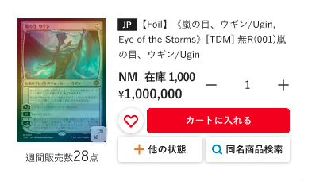
(3-4)
(3-5)
(3-7)
(3-8)
(3-9)
(3-10)
(3-12)
(3-13)
(3-14)
(3-15)
(3-16)
(3-17)
(3-18)
(3-6)
(3-11)
(3-2)
(3-1)
(3-3)

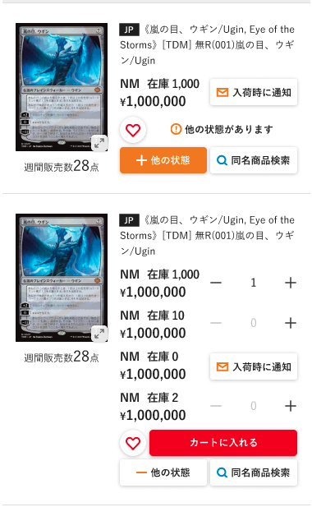

(3-19)

押下すると、他の状態を表示

(3-20)

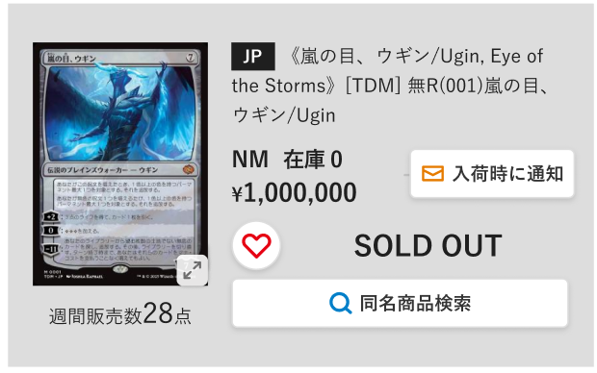
売切の場合
・背景色はグレー
・(3-16)をSOLD OUTに変更

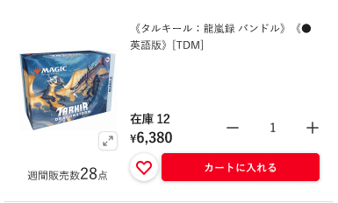

サプライ・グッズ商品の表示

(3-21)
PC版

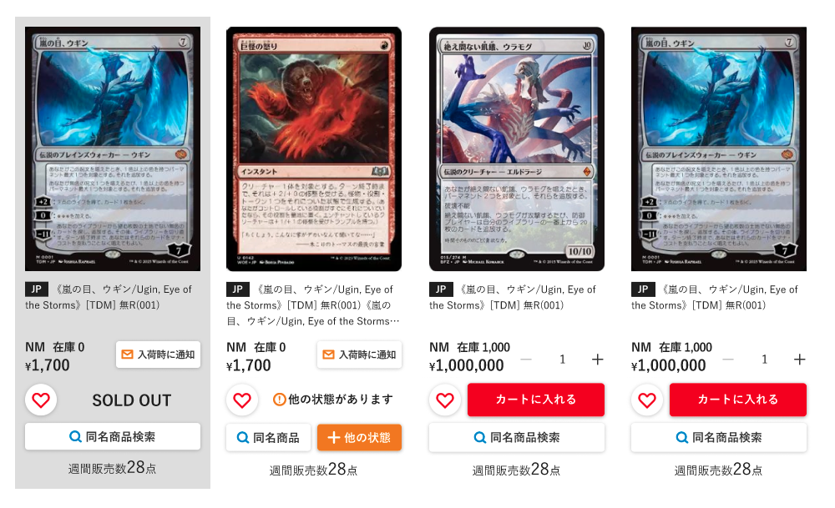

 | カスタマイズ説明
 | ・ | カスタマイズ要件
 |  |  | ページング
 |  |  |  | ・商品一覧上部にページングを配置する

 |  |  | お気に入り機能の追加
 |  |  |  | ・ | 会員がログイン済みの場合、商品のお気に入り登録及び解除が行える
 |  |  |  | ・ | 本店のみであること

 |  |  | お気に入り商品の表示
 |  |  |  | ・ | 会員がログイン済みの場合、会員のお気に入り商品かどうか分かることを表示
 |  |  |  | ・ | 本店のみであること

 |  |  | まとめてカートに入れる機能を追加
 |  |  |  | ・ | 1つの商品に対し、カードの状態ごとに商品数を入力し、カートに一括追加できる

 |  |  | 支店商品の公開と非公開の制御
 |  |  |  | ・ | 「M03-02商品登録/編集」機能の商品公開ステータスに応じて、商品を表示、または非表示にする

 | ・ | カスタマイズ要件に記載の内容以外は現行踏襲とする

 | 処理概要（★はカスタマイズ項目）
 | ★ | 下記の項目は本店のみ表示し、支店で表示しない
 |  | ・ | (3-15)お気に入りへ追加/解除
 |  | ・ | (3-20)入荷時に通知/通知待ち

 | ・ | 下記の項目は商品詳細がカードの場合のみ表示し、サプライ・グッズでは表示しない
 |  | ・ | (3-9)状態
 |  | ・ | (3-17)他の状態
 |  | ・ | (3-18)同名商品検索
 |  | ・ | (3-19)他の状態があります
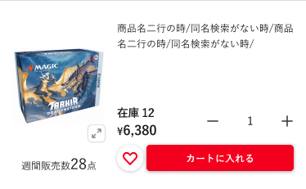
 |  |  |  | (例)

 | ★ | 商品ごとに本店、各支店に応じた商品公開ステータスを取得し、公開/非公開を制御する

 | ・ | (3-2)並べ替えにおすすめ順と発売日順を追加する（ユニサーチ対応を参照）

 | ・ | (3-3)ページングの1ページあたり最大60件の商品を表示する

 | ★ | 商品がカードの場合、状態ごとの数量を入力し(3-16)カートに入れるを押下すると、数量が1以上のものを全てカートに入れる
 |  | ・ | (3-13)デフォルトで、在庫がある中で最大価格の状態の数量を1とし、他は0とする

 | ★ | (3-15)お気に入りへ追加/解除より、ログイン済みの会員は商品に対しお気に入りの登録/解除ができる
 |  | ※ | お気に入りの機能については、シート「お気に入り」を参照

 | ★ | (3-15)お気に入りへ追加/解除の♡マークが白なら未登録、塗りつぶされていればお気に入り登録済みとする

 | ・ | (3-19)NMの在庫がないかつ他の状態がある場合、「他の状態があります」と表示する
 |  | ・ | エンハンス対応、NMがない場合売り切れと誤認されることがあったが、他の状態があることを見やすくした

 | ・ | (3-20)入荷時に通知/通知待ちより、商品に対し入荷通知の登録/解除ができる
 |  | ※ | 詳細は「入荷通知」シート参照

 | ・ | 商品は商品ID、言語、高額商品コードでグルーピングしたものを表示する

 | 識別ID |  |  | ラベル |  |  |  |  | 書式・制限 |  | 必須 |  | 最大文字数 または最大値 |  | 初期値 |  |  |  | 画面部品の説明
 | 3-1 |  |  | 商品数 |  |  |  |  | ラベル |  | - |  | - |  | - |  |  |  | ・検索結果の商品数を表示
 | 3-2 |  |  | 並び順 |  |  |  |  | 単一選択 |  | - |  | - |  | - |  |  |  | ・選択肢:おすすめ順 発売日順色順 価格(高い順) 価格(低い順) ・おすすめ順と発売日順を追加する ・選択すると、画面を読み込み、選択した並び順で商品一覧を表示する ・表示している商品一覧の並び順を太字にし、押下不可とする
 | 3-3 |  |  | ページング |  |  |  |  | リンク |  | - |  | - |  | - |  |  |  | ※カスタマイズ対応、商品一覧上部にページングを配置する ・表記されている番号のカード一覧ページに遷移する ※現在表示中のページ番号はハイライト、押下できないようにする ・「<」を押下すると、一つ前のページ番号に遷移する ・「>」を押下すると、一つ前のページ番号に遷移する ・ページ番号が多い場合は、一部を「...（省略）」で表記する - 例1：現在のページが1〜3付近 →「1 2 3 4 5 ... 17」 - 例2：現在のページが中間 →「1 ... 2 3 4 5 6 7 8 9 10 ... 17」 - 例3：現在のページが終盤 →「1 ... 13 14 15 16 17」 ※「...」はページ遷移のリンクではない
 | 3-4 |  |  | 商品画像 |  |  |  |  | 画像 |  | - |  | - |  | - |  |  |  | ・押下すると、拡大画像を表示する
 | 3-5 |  |  | Sale |  |  |  |  | ラベル |  | - |  | - |  | - |  |  |  | ・セール商品の場合、表示する
 | 3-6 |  |  | 週間販売数 |  |  |  |  | ラベル |  | - |  | - |  | - |  |  |  | ・過去1週間のうちに注文された商品数を表示する ・過去1週間のうちに注文されていない場合、非表示にする
 | 3-7 |  |  | カード言語 |  |  |  |  | ラベル |  | - |  | - |  | - |  |  |  | ・カード商品のみ表示する ・商品に登録している言語コードを表示する
 | 3-8 |  |  | 商品名 |  |  |  |  | ラベル |  | - |  | - |  | - |  |  |  | ・商品に対し高額商品コードを登録している場合、商品名の後ろに高額商品コードを表示する (例)《Black Lotus》[2ED] 茶R#9250 ※「#9250」が高額商品コード
 | 3-9 |  |  | 状態 |  |  |  |  | ラベル |  | - |  | - |  | - |  |  |  | ・カード商品のみ表示する ・表示している商品詳細の状態以外の状態はリンク表示し、押下するとその状態の商品詳細画面に遷移する
 | 3-10 |  |  | 在庫 |  |  |  |  | ラベル |  | - |  | - |  | - |  |  |  | -
 | 3-11 |  |  | 価格 |  |  |  |  | ラベル |  | - |  | - |  | - |  |  |  | -
 | 3-12 |  |  | マイナス |  |  |  |  | 商品数減ボタン |  | - |  | - |  | - |  |  |  | ・押下すると、(3-13)商品数を1つ減らす ・(3-13)商品数が0の場合に押下すると、商品数を(3-10)在庫の数にする ・在庫がない商品の場合、表示しない
 | 3-13 |  |  | 商品数 |  |  |  |  | ラベル |  | - |  | - |  | - |  |  |  | ・在庫がない商品の場合、表示しない ・デフォルトで、在庫がある中で最大価格の状態の数量を1とし、他は0とする
 | 3-14 |  |  | プラス |  |  |  |  | 商品数増ボタン |  | - |  | - |  | - |  |  |  | ・押下すると、(3-13)商品数を1つ増やす ・(3-13)商品数が(3-10)在庫の数の場合に押下すると、(3-13)商品数を0にする ・在庫がない商品の場合、表示しない
 | 3-15 |  |  | お気に入りへ追加/解除 |  |  |  |  | ボタン |  | - |  | - |  | - |  |  |  | ※カスタマイズ対応、会員がログイン済みの場合、会員のお気に入り商品かどうか分かることを表示 ・本店のみ表示する ・会員がログイン済みの場合のみ表示する ・♡マークが白なら未登録、塗りつぶされていればお気に入り登録済みとする ※お気に入りの機能については、シート「お気に入り」を参照
 | 3-16 |  |  | カートに入れる |  |  |  |  | ボタン |  | - |  | - |  | - |  |  |  | ※カスタマイズ対応、まとめてカートに入れる機能を追加 ・押下すると、対象の商品を(3-13)商品数で選択している数量分カートに追加する ・商品がカードの場合、カードの状態ごとに商品数を入力し、カートに一括追加できる ・在庫がない商品の場合、表示しない
 | 3-17 |  |  | 他の状態 |  |  |  |  | ラベル |  | - |  | - |  | - |  |  |  | ・カード商品のみ表示する ・商品の状態が2種類以上ある場合に表示する
 | 3-18 |  |  | 同名商品検索 |  |  |  |  | リンク |  | - |  | - |  | - |  |  |  | ・カード商品のみ表示する ・押下すると、同じカードIDで検索した商品一覧画面に遷移する
 | 3-19 |  |  | 他の状態があります |  |  |  |  | 他の状態表示ボタン |  | - |  | - |  | - |  |  |  | ・カード商品のみ表示する ・商品の状態が2種類以上ある場合に表示する
 | 3-20 |  |  | 入荷時に通知/通知待ち |  |  |  |  | ボタン |  | - |  | - |  | - |  |  |  | ※カスタマイズ対応、高額商品の場合表示しない ・本店のみ表示する ・入荷通知を既に設定している商品の場合、「通知待ち」と表示する ・高額商品コードを登録している商品の場合、非表示にする ・押下すると、入荷通知依頼/解除確認のポップアップを表示 ※入荷通知の機能詳細はシート「入荷通知」を参照
 | 3-21 |  |  | ページング |  |  |  |  | リンク |  | - |  | - |  | - |  |  |  | ・商品一覧下部にページングを配置する ・中央寄せとする ・リンクの内容は画面上部のページングと同様

 | おすすめ商品から探す レイアウト図

(4-1)

 | カスタマイズ説明
 | ・ | 現行踏襲のため、カスタマイズはなし
 | ・ | 現行通り、管理画面で編集可能なブロックとして用意する

 | 処理概要（★はカスタマイズ項目）
 | ・ | (4-1)タグの並びはランダムとする

 | ・ | 他に現行踏襲として記載する処理概要はなし

 | 識別ID |  |  | ラベル |  |  |  |  | 書式・制限 |  | 必須 |  | 最大文字数 または最大値 |  | 初期値 |  |  |  | 画面部品の説明
 | 4-1 |  |  | タグ |  |  |  |  | リンク |  | - |  | - |  | - |  |  |  | ・表示するタグ: 最新入荷アイテム 最新値下げ品 在庫復活商品 スタンダード特集 パイオニア特集 モダン特集 レガシー特集 統率者特集 プロモ特集 パウパー特集 ドキドキ商品 初心者オススメ品 超高額 委託販売商品 BOX パック サプライ 晴れる屋オリジナル品 テーマデッキ構築済み セット詰め合わせ Foilコーナー デッキセット ・各ボタンを押下すると、押下したタグで検索した商品一覧画面に遷移する ・ボタン配置はランダム

 | ユニサーチ対応 カスタマイズ説明

 |  | ・ | エンハンスで対応したユニサーチ対応を取り込む
 |  | ・ | リニューアルでの変更は以下
 |  |  | ・ | Foilの検索条件の変更
 |  |  | ・ | フレームの検索条件の追加
 |  |  | ・ | 支店向けの検索条件の追加
 |  |  | ・ | カテゴリ検索時、選択されたカテゴリがレアリティのカテゴリだった場合、親カテゴリ＋レアリティの検索条件をユニサーチに渡す
 |  |  | ・ | 在庫ありのみの検索時、各店舗の在庫で検索可能にする

 | 処理概要（★はカスタマイズ項目）

 |  | ・ | ユニサーチを利用した商品検索の対象範囲
 |  |  | ① | ヘッダのキーワード検索
 |  |  | ② | 詳細検索
 |  |  | ③ | 検索結果からの絞り込み
 |  |  | ④ | 左メニューのカテゴリツリーからの検索
 |  |  | ⑤ | 検索結果からの同名検索
こちらもユニサーチで対応するよう変更
 |  |  | ⑥ | 関連ワードからの検索
 |  |  | ・ | 以下は対応しない
 |  |  |  | ・ | TOPページのタグによる商品検索（最新入荷アイテム、補充しました、など）
 |  |  |  | ・ | 商品詳細ページの同名商品検索
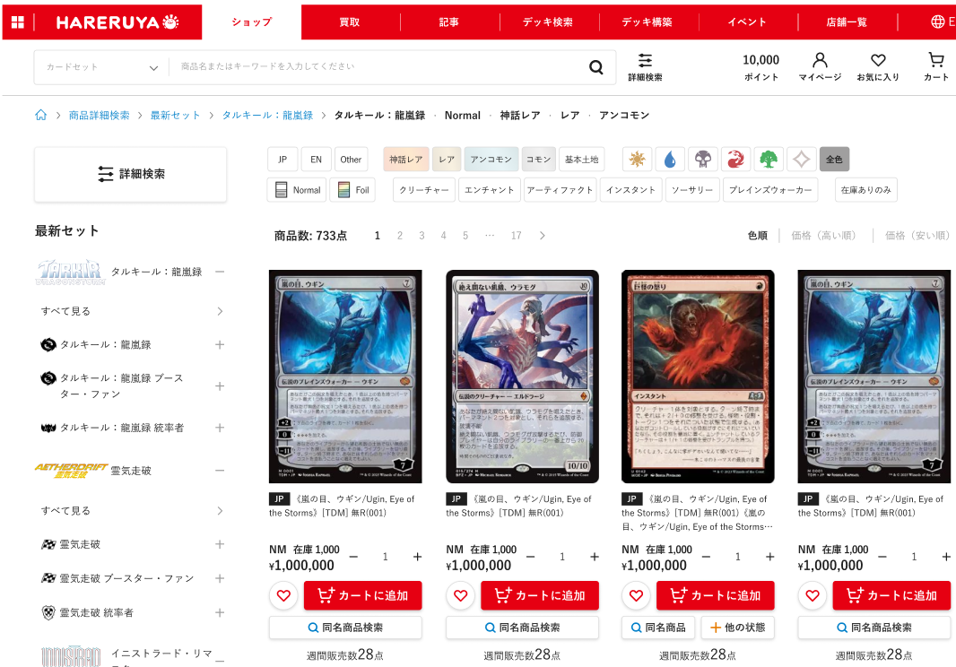
①
②
③
④
⑤

関連ワードの表示を追加
（ぱんくずの下あたり）

並び順におすすめ順と発売日順を追加

⑥

 |  | ・ | ユニサーチ検索処理手順
 |  |  | ① | 商品検索URL: /products/searchを呼び出すと、商品検索結果画面の検索結果以外の部分を表示する（下の図のグレー以外の部分）
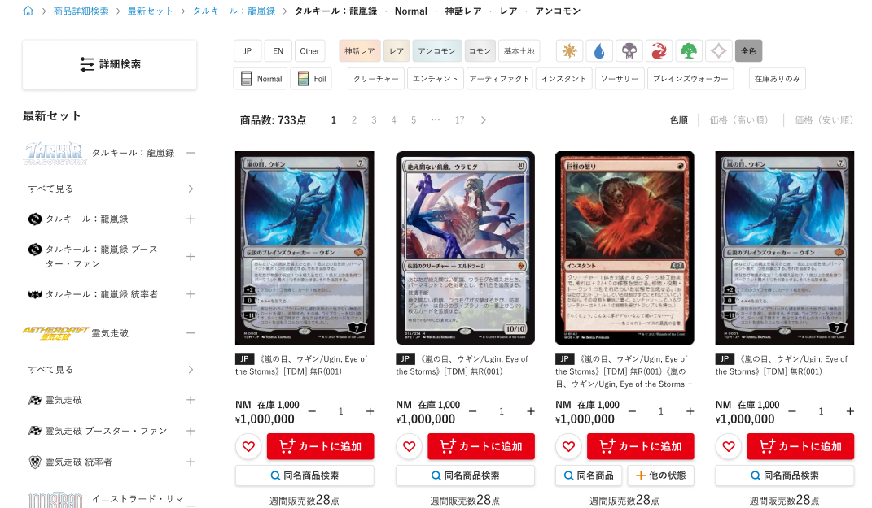

検索結果が多すぎる場合も、結果件数は出力し、ページングを4000件までにする
 |  |  | ② | ①呼び出し時に指定された検索パラメータを指定してユニサーチの検索APIを画面から非同期で呼び出す、いずれかの結果となる
 |  |  |  | ※検索APIの仕様の詳細はユニサーチから提供されているユニサーチAPI仕様書を参照
 |  |  |  | ②-1 検索結果が多すぎる
 |  |  |  |  |  | 以下の画面を表示し検索結果は表示しない
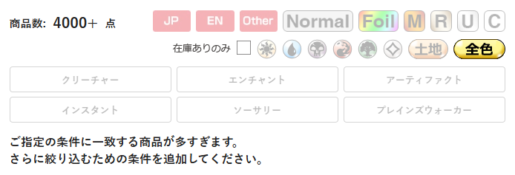

 |  |  |  | ②-2 検索結果が0件
 |  |  |  |  |  | 以下の画面を表示し検索結果は表示しない

 |  |  |  | ②-3 フォールバック表示
 |  |  |  |  |  | 検索結果が0件かつ、近い候補がある場合フォールバック表示を行い、フォールバックでの検索結果を表示する
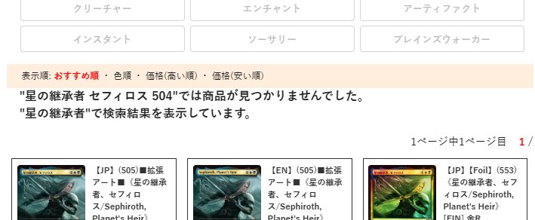

 |  |  |  | ②-4 通常の検索結果
 |  |  |  |  |  | 検索結果があった場合は以下の処理を行う
 |  |  |  |  |  | ②-4-1 ユニサーチの検索結果から一時的な商品表示を行う（最初のレスポンスが早く表示できるようにするため）
 |  |  |  |  |  |  | タイトルと画像のみ表示された状態となる
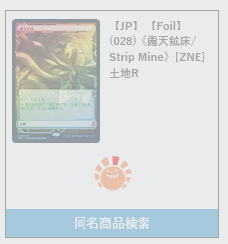
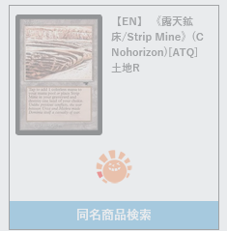

 |  |  |  |  |  |  |  |  |  |  |  |  |  |  |  | ※本当は白いカバーはかかっていません、
 |  |  |  |  |  |  |  |  |  |  |  |  |  |  |  |  | 一時的な表示のため通常は一瞬しか見えません

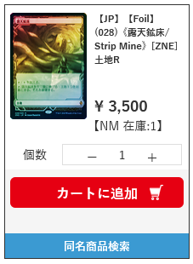
 |  |  |  |  |  | ②-4-2 ユニサーチの検索結果で返ってきた商品IDをもとに、ECCUBEから商品情報や会員ごとの入荷通知の状態を取得し正式な表示を行う
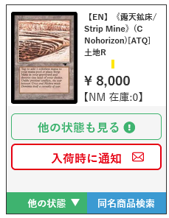

 |  | ・ | 検索結果からの絞り込みについて
 |  |  | ・ | 検索結果からの絞り込み、またはページングのクリック時、またはソート順の変更時、画面全体を描画しなおさず検索の結果部分のみ描画しなおす
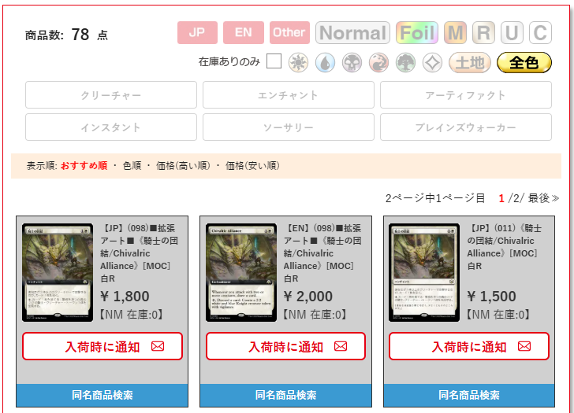
 |  |  |  |  |  |  |  |  |  |  |  |  |  |  |  |  |  | ←緑の部分をクリックした場合は、オレンジの部分のみ読込直す

 |  | ・ | 関連ワードの取得
 |  |  | ・ | ユニサーチ検索手順処理の②の処理時、同時に関連ワード検索APIを呼び出し関連ワードを取得する
 |  |  | ・ | 関連ワード検索APIには検索キーワードを渡すため、キーワードが入力されていなければ何も行わない
 |  |  | ・ | 取得した関連ワードは取得したURLとともに画面に表示する
 |  |  | ・ | 関連ワード検索APIの詳細な仕様はユニサーチから提供されている関連ワード_API仕様書を参照

 |  | ・ | 並び順について
 |  |  | ・ | キーワード検索のデフォルトの並び順はおすすめ順とする
 |  |  | ・ | 左メニューのカテゴリリンクからのデフォルトの並び順は色順とする
 |  |  | ・ | userパラメータを指定し、おすすめ順の場合にユーザごとにパーソナライズされた結果を返却する（繰り返し購入した商品が上位に並ぶ）
 |  |  | ・ | 発売日順（降順のみ）の並び順を追加する（エンハンス対応済み）
 |  |  |  |  | カードセットが指定されている商品についてはカードセットのリリース日の降順とする、指定されていない商品は後ろ
 |  |  |  |  | カードセットのリリース日の降順、商品IDの降順、言語（JP→EN）

 |  | ・ | ECCUBEからの商品情報の取得について
 |  |  | ・ | ユニサーチから返却された商品IDをもとに、ユニサーチでは取得できない情報や、フィードでは古くなっている情報などをECCUBEで取得する
 |  |  |  | ・ | リアルタイム性が求められる情報
 |  |  |  |  | ・ | 在庫
 |  |  |  |  | ・ | 金額
 |  |  |  | ・ | ユニサーチでは取得できない情報
 |  |  |  |  | ・ | NM以外の状態
 |  |  |  |  | ・ | NM以外の状態の在庫
 |  |  |  |  | ・ | ユーザが入荷を依頼済みか
 |  |  |  |  | ★ | ユーザがお気に入りを登録済みか（リニューアルで追加される❤マークの表示に使用）

 |  | ★ | リニューアルでのカスタマイズポイント
 |  |  | ・ | Foilについて
 |  |  |  | ・ | 現行ではFoilはあり、なしをフラグで持つが、リニューアル後は通常（Foilなし）、あり、特殊を持つため、パラメータで渡せるようにする

 |  |  | ・ | 在庫数について
 |  |  |  | ・ | 在庫ありのみ検索を行う際、各支店に対応した在庫状況で検索可能にする

 |  |  | ・ | フレームについて
 |  |  |  | ・ | リニューアル後はフレームでの検索が可能なため、パラメータで渡せるようにする

 |  |  | ・ | カテゴリについて
 |  |  |  | ・ | リニューアル後は[フォーマット＞シリーズ＞カードセット＞レアリティ等]の形でカテゴリを持つが、レアリティ等の部分には実際には商品は紐づかないため
 |  |  |  |  | レアリティが指定された場合は親カテゴリと指定されたカテゴリに設定されているパラメータを検索APIに渡せるようにする

 |  |  |  |  | カテゴリ設定で上記のように検索パラメータが指定されている場合は、親カテゴリ + 検索パラメータを検索APIに渡す
 |  |  |  | ・左メニューのカテゴリから検索された場合は必ず色順となるようにする

 |  |  | ・ | 支店表示フラグ
 |  |  |  | ・ | 支店で検索を行う際は、必ず支店表示フラグを公開で指定する

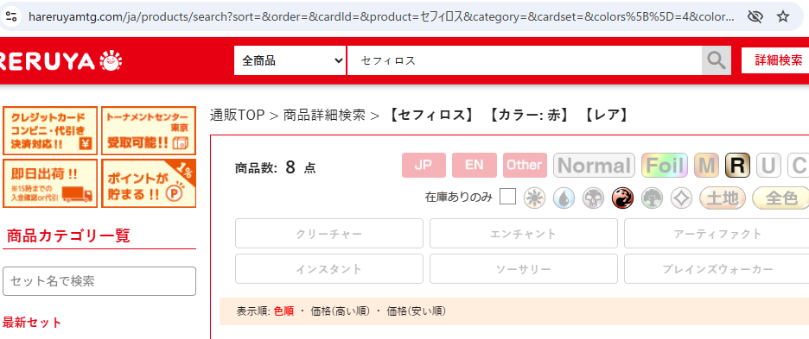
 |  |  | ・ | URLとパンくずの対応
 |  |  |  | ・ | ユニサーチなしの現行サイトの場合、絞り込み項目で「レア」「赤」などと絞り込むとパンくずとURLに反映される

URL: /products/search?sort=&order=&cardId=&product=セフィロス&category=&cardset=&colors%5B%5D=4&colorsType=0&rarity%5B%5D=3&cardtypesType=0&subtype=&format=&priceFrom=&priceTo=&illustrator=&stock=0

 |  |  |  | ・ | ユニサーチ対応で、検索結果からの絞り込みについて画面全体を再読み込みしないよう処理をいれたため、
 |  |  |  |  | 絞り込みでパンくずとURLが変更されなくなっている
 |  |  |  |  | そのため、ユニサーチを入れる前のようにパンくずとURLが更新されるように変更する（画面全体の再読み込みはしない）

商品詳細
ドキュメント名 |  |  |  |  |  | フロント 商品 |  |  |  | セクション
プロジェクト名 |  |  |  |  |  | サイトリニューアル |  |  |  | 作成者 |  | 加島 |  | 作成日 | 2025-08-19 | 更新者 | 盛田 | 更新日 | 2025-12-17

機能No |  |  | F03-02 |  |  | 機能名 |  | 商品詳細 |  |  |  |  |  | 概要 | 商品の詳細を表示する

 | レイアウト図

SP版
(1)

(2)

(3)

(4)

(5)

(6)

(7)

PC版

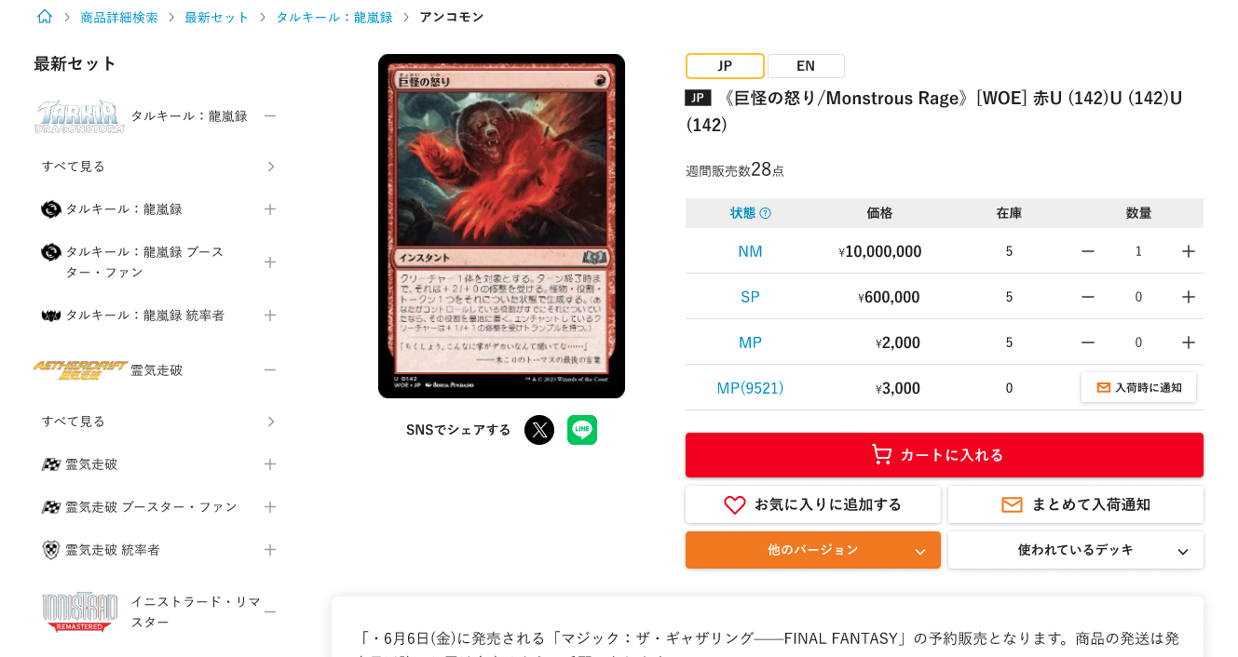

(8)

 | カスタマイズ説明
 | ・ | カスタマイズ要件
 |  | 最近チェックした商品の表示
 |  |  | ・ | 同ファイル内「最近チェックした商品」シートの要件を追加

 |  | 本店と支店内での画面遷移における表示内容について
 |  |  | ・ | 本店や各支店サイト上で本画面に遷移した際、ドメイン及びコンテキストルートを維持し、遷移元の店舗商品が表示または検索対象となるようにする
 |  |  | ・ | ドメイン及びコンテキストルートについては商品一覧を参照

 | ・ | カスタマイズ要件に記載の内容以外は現行踏襲とする

 | 処理概要（★はカスタマイズ項目）
 | ・ | 商品詳細
 |  | ・ | 商品詳細欄に記載

 | ・ | カード情報
 |  | ・ | カード情報欄に記載

 | ・ | 他のバージョンも見る
 |  | ・ | 他のバージョンも見る欄に記載

 | ・ | このカードはこんなデッキに使われています
 |  | ・ | このカードはこんなデッキに使われています欄に記載

 | ・ | あなたへのおすすめ
 |  | ・ | シート「商品リコメンド」を参照

 | ・ | 最近チェックした商品
 |  | ・ | シート「最近チェックした商品」を参照

 | ・ | カテゴリ一覧
 |  | ・ | シート「カテゴリ一覧」を参照

 | ★ | 本店と各支店の表示制御について
 |  | ★ | 本店、各支店に応じた商品公開ステータスを取得し、公開/非公開を制御する

 | ★ | パンくずリストについて
 |  | ★ | 下記のような表示形式とする
 |  |  | {ホームアイコン} > {カテゴリ}
 |  |  | (例) |  | カード商品の場合: 🏠 > スタンダード > タルキール：龍嵐録 > タルキール：龍嵐録
 |  |  |  |  | サプライ商品の場合: 🏠 > サプライ・グッズ > スリーブ > KMC
 |  |  |  |  | 🏠マークを押下した際、それぞれ現在見ている店舗のTOP画面に遷移する

 |  | ★ | パンくずリスト内のカテゴリを押下すると、押下したカテゴリで検索した商品一覧を表示する

 | ・ | (8)カテゴリ一覧は、PC版サイトのみ表示する

 | ★ | 支店の商品詳細はnoindexとする

 | ★ | 販売制限が日本国内や海外のみになっている商品でも表示は行う
 |  | ※エンハンス対応 HARESEKA-1300 【ユニサーチリリース後残課題】販売制限あり商品が商品一覧上に表示されている

 | 識別ID |  |  | ラベル |  |  | 書式・制限 |  | 必須 |  | 最大文字数 または最大値 |  | 初期値 |  | 画面部品の説明
 | 1 |  |  | パンくずリスト |  |  | リンク |  | - |  | - |  | - |  | ・パンくずリストの表示形式及びリンク押下後の処理は処理概要を参照
 | 2 |  |  | 商品詳細 |  |  | - |  | - |  | - |  | - |  | ・商品詳細欄に記載
 | 3 |  |  | カード情報 |  |  | - |  | - |  | - |  | - |  | ・カード情報欄に記載
 | 4 |  |  | 他のバージョンを見る |  |  | - |  | - |  | - |  | - |  | ・他のバージョンも見る欄に記載
 | 5 |  |  | このカードはこんなデッキに使われています |  |  | - |  | - |  | - |  | - |  | ・このカードはこんなデッキに使われています欄に記載
 | 6 |  |  | あなたへのおすすめ |  |  | - |  | - |  | - |  | - |  | ・画面部品についてはシート「商品リコメンド」を参照
 | 7 |  |  | 最近チェックした商品 |  |  | - |  | - |  | - |  | - |  | ・画面部品についてはシート「最近チェックした商品」を参照
 | 8 |  |  | カテゴリ一覧 |  |  | - |  | - |  | - |  | - |  | ・画面部品についてはシート「カテゴリ一覧」を参照

 | 商品詳細 レイアウト図

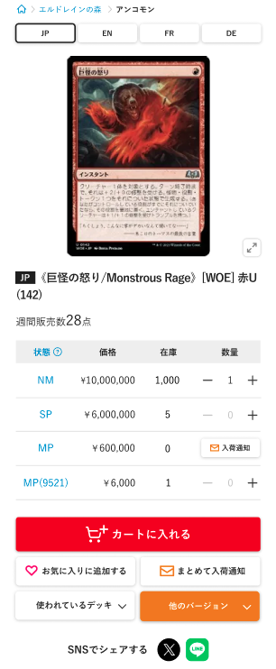
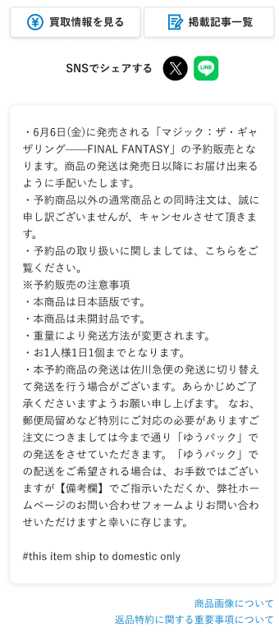
(2-1)

(2-2)

(2-3)

(2-5)
(2-4)

(2-6)

(2-7)
(2-10)
(2-11)
(2-12)
(2-13)
(2-8)
(2-9)

入荷通知登録済みの表示

(2-14)

高額商品の場合、()内に高額商品コード表示
高額商品の場合、入荷通知ボタンを表示しない

(2-15)
お気に入り登録済みの表示

(2-16)
(2-17)

(2-18)
(2-19)

(2-20)
(2-21)
(2-22)

(2-23)

(2-24)

(2-25)

 | カスタマイズ説明
 | ・ | カスタマイズ要件
 |  | お気に入り商品の表示
 |  |  | ・ | 会員がログイン済みの場合、会員のお気に入り商品かどうか分かることを表示
 |  |  | ・ | 本店のみであること

 |  | まとめてカートに入れる機能を追加
 |  |  | ・ | 1つの商品に対し、カードの状態ごとに商品数を入力し、カートに一括追加できる

 |  | ページURLをSNSで共有できる機能を追加
 |  |  | ・ | 本店のみであること

 |  | 入荷通知機能を追加
 |  |  | ・ | シート「入荷時通知」参照

 |  | 本店と支店内での画面遷移における表示内容について
 |  |  | ・ | 本店や各支店サイト上で本画面に遷移した際、ドメイン及びコンテキストルートを維持し、遷移元の店舗商品が表示または検索対象となるようにする
 |  |  | ・ | ドメイン及びコンテキストルートについては商品一覧を参照

 |  | 支店商品の公開と非公開の制御
 |  |  | ・ | 「M03-02商品登録/編集」機能の商品公開ステータスに応じて、商品を表示、または非表示にする

 | ・ | カスタマイズ要件に記載の内容以外は現行踏襲とする

 | 処理概要（★はカスタマイズ項目）
 | ★ | 本店と各支店の表示制御について
 |  | ★ | 下記の項目は本店のみ表示し、支店で表示しない
 |  |  | ・ | (2-14)入荷通知/通知待ち
 |  |  | ・ | (2-16)お気に入りへ追加/解除
 |  |  | ・ | (2-17)まとめて入荷通知
 |  |  | ・ | (2-22)SNSでシェアする

 | ・ | 下記の項目は商品詳細がカードの場合のみ表示し、サプライ・グッズでは表示しない
 |  | ・ | (2-1)言語切替
 |  | ・ | (2-7)状態(カードの状態表示のリンク)
 |  | ・ | (2-8)状態
 |  | ・ | (2-17)まとめて入荷通知
 |  | ・ | (2-18)使われているデッキ
 |  | ・ | (2-19)他のバージョン

 | ★ | カード商品の場合の状態別の表のソート順は、価格降順で表示する ※状態によるソートは不要

 | ・ | (2-2)商品画像の読込中は、ローディングを表示する

 | ★ | (2-22)SNSでシェアするを押下すると、押下したSNSアイコンに応じて商品名やページURL等を共有できる

 |  | 「X」ボタン
 |  |  | 押下でXのポスト画面が開く（未ログインの場合はログイン画面が開く）
 |  |  | 共有内容は以下とする
 |  |  | ・言語
 |  |  | ・商品名（全角89文字を超える場合は三点リーダー「…」で省略）
 |  |  | ・URL（言語まで、実際には短縮URLを表示する）
 |  |  | ・「#晴れる屋通販」
 |  |  | ・「@hareruya_mtg」

 |  |  | （ポスト内容例）
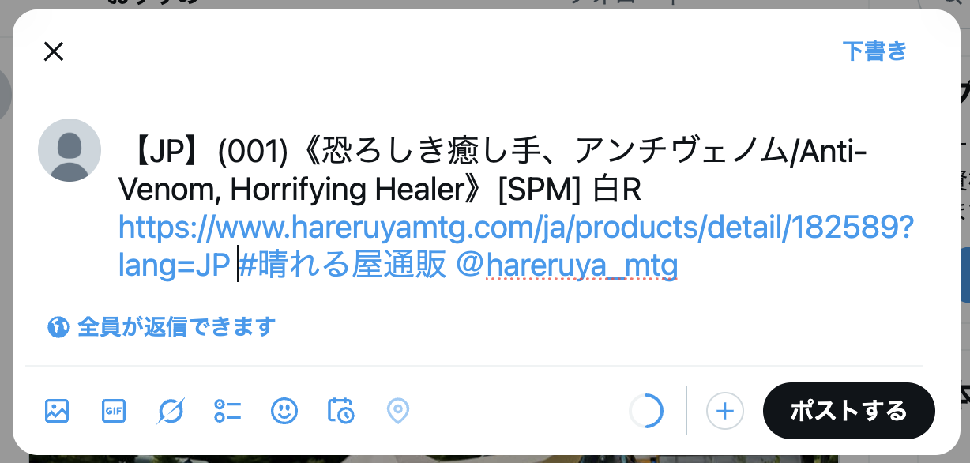

 |  | 「LINE」ボタン
 |  |  | 押下でLINEの送信先選択画面が開く（未ログインの場合はログイン画面が開く）
 |  |  | 送信内容はXと同様とする

 | ★ | 商品がカードの場合、カードの状態ごとに商品数を入力し(2-15)カートに入れるを押下すると、商品数が1以上の商品が状態ごとに全てカートに入る
 |  |  | ・ | (2-12)デフォルトで、在庫がある中で最大価格の状態の数量を1とし、他は0とする

 | ★ | (2-14)入荷通知/通知待ちより、カードの言語ごとに入荷通知の登録/解除ができる(詳細は「入荷通知」シート参照)

 | ★ | (2-17)まとめて入荷通知より、商品単位の入荷通知を設定できる(詳細は「入荷通知」シート参照)

 | ・ | (2-16)お気に入りに追加/お気に入り登録中より、ログイン済みの会員は商品に対しお気に入りの登録/解除ができる(詳細は「お気に入り」シート参照)

 | ・ | サイトの表示言語により地域の販売制限に引っかかる場合は商品を表示しない

 | ・ | 裏面カード情報がある場合は取得し表示する
 |  |  | ・ | 裏面カードがある場合はカード画像をクリックするとカード説明が裏面カードの内容に切り替わる

 | ・ | 言語ごとのお気に入り状態を取得し表示する
 |  |  | ・ | お気に入りは商品ごと言語ごとに登録できるため

 | ★ | NMの買取金額が1円以上のカード商品のみ買取詳細画面へのリンクを表示する（エンハンス対応）

 | ・ | ログイン済みの場合は入荷通知リクエストの状態を取得する

 | 識別ID |  |  | ラベル |  |  | 書式・制限 |  | 必須 |  | 最大文字数 または最大値 |  | 初期値 |  | 画面部品の説明
 | 2-1 |  |  | 言語切替 |  |  | リンク |  | - |  | - |  | - |  | ・カード商品のみ表示する ・押下すると、押下したカード言語の詳細画面に遷移する ・表示しているカード言語に対応するボタンは非活性とする
 | 2-2 |  |  | 商品画像 |  |  | 画像 |  | - |  | - |  | - |  | ・押下すると、拡大画像を表示する
 | 2-3 |  |  | 商品画像拡大 |  |  | 商品画像拡大ボタン |  | - |  | - |  | - |  | ・押下すると、(2-2)商品画像の拡大画像を表示する
 | 2-4 |  |  | カード言語 |  |  | ラベル |  | - |  | - |  | - |  | ・カード商品のみ表示する ・商品に登録している言語コードを表示する
 | 2-5 |  |  | 商品名 |  |  | ラベル |  | - |  | - |  | - |  | -
 | 2-6 |  |  | 週間販売数 |  |  | ラベル |  | - |  | - |  | - |  | ・過去1週間のうちに注文された商品数を表示する ・過去1週間のうちに注文されていない場合、非表示にする
 | 2-7 |  |  | 状態(カードの状態表示のリンク) |  |  | リンク |  | - |  | - |  | - |  | ・押下すると、カードの状態表記画面に遷移する ・カード商品のみ表示する
 | 2-8 |  |  | 状態 |  |  | ラベル |  | - |  | - |  | - |  | ・カード商品のみ表示する ・表示している商品詳細の状態以外の状態はリンク表示し、押下するとその状態の商品詳細画面に遷移する ・高額商品コードを登録している商品の場合、高額商品コードを表示 ・選択している言語を保持して画面遷移する
 | 2-9 |  |  | 価格 |  |  | ラベル |  | - |  | - |  | - |  | -
 | 2-10 |  |  | 在庫 |  |  | ラベル |  | - |  | - |  | - |  | -
 | 2-11 |  |  | マイナス |  |  | 商品数減ボタン |  | - |  | - |  | - |  | ・押下すると、(2-12)商品数を1つ減らす ・(2-12)商品数が0の場合に押下すると、(2-12)商品数を(2-10)在庫の数となる
 | 2-12 |  |  | 商品数 |  |  | ラベル |  | - |  | - |  | - |  | ・在庫がない商品の場合、表示しない ・デフォルトで、在庫がある中で最大価格の状態の数量を1とし、他は0とする
 | 2-13 |  |  | プラス |  |  | 商品数増ボタン |  | - |  | - |  | - |  | ・押下すると、(2-12)商品数を1つ増やす ・(2-12)商品数が(2-10)在庫の数の場合に押下すると、(2-12)商品数を0とする
 | 2-14 |  |  | 入荷通知/通知待ち |  |  | ボタン |  | - |  | - |  | - |  | ※カスタマイズ対応、高額商品の場合表示しない ・本店のみ表示する ・入荷通知を既に設定している商品の場合、「通知待ち」と表示する ・高額商品コードを登録している商品の場合、非表示にする ・押下すると、入荷通知依頼/解除確認のポップアップを表示 ※入荷通知の機能詳細はシート「入荷通知」を参照
 | 2-15 |  |  | カートに追加 |  |  | ボタン |  | - |  | - |  | - |  | ※カスタマイズ対応、まとめてカートに入れる機能を追加 ・押下すると、対象の商品を(2-12)商品数で選択している数量分カートに追加する ・商品がカードの場合、カードの状態ごとに商品数を入力し、カートに一括追加できる ・在庫がない商品の場合、表示しない
 | 2-16 |  |  | お気に入りに追加/ お気に入り登録中 |  |  | ボタン |  | - |  | - |  | - |  | ※カスタマイズ対応、会員がログイン済みの場合、会員のお気に入り商品かどうか分かるようを表示 ・本店のみ表示する ・会員がログイン済みの場合のみお気に入りの状態を反映する ・押下するとお気に入りに登録可能 ・お気に入りに登録済みの場合は「お気に入りに登録中」と表示し、押下するとお気に入りを解除する ※お気に入りの機能については、シート「お気に入り」を参照
 | 2-17 |  |  | まとめて入荷通知 |  |  | ボタン |  | - |  | - |  | - |  | ※カスタマイズ対応、項目を新規追加 ・本店のみ表示する ・カード商品のみ表示する ・押下すると、まとめて入荷通知依頼確認のポップアップを表示 ※入荷通知の機能詳細はシート「入荷通知」を参照
 | 2-18 |  |  | 使われているデッキ |  |  | リンク |  | - |  | - |  | - |  | ※カスタマイズ対応、項目を新規追加 ・カード商品のみ表示する ・押下すると、「使われているデッキ」までスクロールする
 | 2-19 |  |  | 他のバージョン |  |  | リンク |  | - |  | - |  | - |  | ※カスタマイズ対応、項目を新規追加 ・カード商品のみ表示する ・押下すると、「他のバージョンも見る」までスクロールする
 | 2-20 |  |  | 買取情報を見る |  |  | リンク |  | - |  | - |  | - |  | ・押下すると買取商品詳細画面へ遷移する ・NMの買取金額が1円以上のカード商品のみリンクを表示する
 | 2-21 |  |  | 掲載記事一覧 |  |  | リンク |  | - |  | - |  | - |  | ・押下するとカード名で記事サイトを検索した結果画面に遷移する ・カード商品のみリンクを表示する
 | 2-22 |  |  | SNSでシェアする |  |  | リンク |  | - |  | - |  | - |  | ※カスタマイズ対応、SNSシェアボタンの追加 ・本店のみ表示する ・押下したSNSアイコンに応じて商品名やページURL等を共有できる
 | 2-23 |  |  | 商品説明 |  |  | ラベル |  | - |  | - |  | - |  | -
 | 2-24 |  |  | 商品画像について |  |  | リンク |  | - |  | - |  | - |  | ・押下すると、ヘルプ画面に遷移し、「3.商品の画像について」の項目にスクロールした状態にする
 | 2-25 |  |  | 返品特約に関する重要事項について |  |  | リンク |  | - |  | - |  | - |  | ・押下すると、返品特約画面に遷移する

 | カード情報 レイアウト図

(3-1)

(3-2)

(3-3)
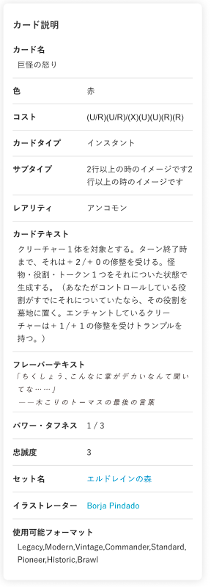

(3-4)

(3-5)

(3-6)

(3-7)

(3-8)

(3-9)

(3-10)

(3-11)

(3-12)

(3-13)

 | カスタマイズ説明
 | ・ | 現行踏襲

 | 処理概要（★はカスタマイズ項目）
 | ・ | 商品詳細がカードの場合のみ表示する

 | ★ | 使用可能フォーマットの並び順について、現行は順不同だが、フォーマットのマスタの並び順の通りに並ぶように変更する
 | ★ | 使用可能フォーマットの表記について、日本語ページは日本語表記とする

 | 識別ID |  |  | ラベル |  |  | 書式・制限 |  | 必須 |  | 最大文字数 または最大値 |  | 初期値 |  | 画面部品の説明
 | 3-1 |  |  | カード名 |  |  | ラベル |  | - |  | - |  | - |  | ・カード商品のみ表示する
 | 3-2 |  |  | 色 |  |  | ラベル |  | - |  | - |  | - |  | ・カード商品のみ表示する
 | 3-3 |  |  | コスト |  |  | ラベル |  | - |  | - |  | - |  | ・カード商品のみ表示する
 | 3-4 |  |  | カードタイプ |  |  | ラベル |  | - |  | - |  | - |  | ・カード商品のみ表示する
 | 3-5 |  |  | サブタイプ |  |  | ラベル |  | - |  | - |  | - |  | ・カード商品のみ表示する
 | 3-6 |  |  | レアリティ |  |  | ラベル |  | - |  | - |  | - |  | ・カード商品のみ表示する
 | 3-7 |  |  | カードテキスト |  |  | ラベル |  | - |  | - |  | - |  | ・カード商品のみ表示する
 | 3-8 |  |  | フレーバーテキスト |  |  | ラベル |  | - |  | - |  | - |  | ・カード商品のみ表示する
 | 3-9 |  |  | パワー・タフネス |  |  | ラベル |  | - |  | - |  | - |  | ・カード商品のみ表示する ・パワー・タフネスを登録していないカード商品の場合、非表示にする
 | 3-10 |  |  | 忠誠度 |  |  | ラベル |  | - |  | - |  | - |  | ・カード商品のみ表示する ・忠誠度を登録していないカード商品の場合、非表示にする
 | 3-11 |  |  | セット名 |  |  | リンク |  | - |  | - |  | - |  | ・カード商品のみ表示する ・押下すると、押下したカードセットで検索したの商品一覧を表示する
 | 3-12 |  |  | イラストレーター |  |  | リンク |  | - |  | - |  | - |  | ・カード商品のみ表示する ・押下すると、押下したイラストレーターで検索したの商品一覧を表示する
 | 3-13 |  |  | 使用可能フォーマット |  |  | ラベル |  | - |  | - |  | - |  | ・カード商品のみ表示する ・現行は順不同だが、フォーマットのマスタの並び順の通りに並ぶように変更する ・日本語ページでは日本語表記とする

 | 他のバージョンも見る レイアウト図
Foilの検索は商品詳細検索と同様、「特殊」を追加する
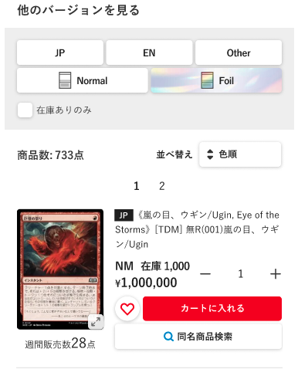

(4-1)

(4-2)

(4-3)

(4-5)
(4-4)
価格(低い順)

(4-6)
表示内容については、商品一覧シートを参照

カード出力繰り返し（記載省略）

 | カスタマイズ説明
 | ・ | カスタマイズ要件
 |  | お気に入り商品の表示
 |  |  | ・ | 会員がログイン済みの場合、会員のお気に入り商品かどうか分かることを表示
 |  |  | ・ | 本店のみであること

 |  | まとめてカートに入れる機能を追加
 |  |  | ・ | 1つの商品に対し、カードの状態ごとに商品数を入力し、カートに一括追加できる

 |  | 他バージョンの商品検索条件について
 |  |  | ・ | 検索条件にFoil「特殊」を追加する

 |  | 入荷通知機能を追加
 |  |  | ・ | 別紙「入荷時通知」参照

 |  | 本店と支店内での画面遷移における表示内容について
 |  |  | ・ | 本店や各支店サイト上で本画面に遷移した際、ドメイン及びコンテキストルートを維持し、遷移元の店舗商品が表示または検索対象となるようにする
 |  |  | ・ | ドメイン及びコンテキストルートについては商品一覧を参照

 |  | 支店商品の公開と非公開の制御
 |  |  | ・ | 「M03-02商品登録/編集」機能の商品公開ステータスに応じて、商品を表示、または非表示にする

 | ・ | カスタマイズ要件に記載の内容以外は現行踏襲とする

 | 処理概要（★はカスタマイズ項目）
 | ・ | 商品詳細がカードの場合のみ表示する

 | ★ | 商品ごとに本店、各支店に応じた商品公開ステータスを取得し、公開/非公開を制御する

 | ・ | 商品詳細に表示している商品と同じカードIDの商品を表示する

 | ・ | 商品を表示している画面部品については、商品一覧シートを参照

 | ・ | (4-1)~(4-3)は動的に絞り込みを行う

 | 識別ID |  |  | ラベル |  |  | 書式・制限 |  | 必須 |  | 最大文字数 または最大値 |  | 初期値 |  | 画面部品の説明
 | 4-1 |  |  | カード言語 |  |  | 複数選択 |  | - |  | - |  | - |  | -
 | 4-2 |  |  | Foil |  |  | 複数選択 |  | - |  | - |  | - |  | -
 | 4-3 |  |  | 在庫ありのみ |  |  | 単一選択 |  | - |  | - |  | - |  | ・スマホ版の画面では単一選択となる
 | 4-4 |  |  | 商品数 |  |  | ラベル |  | - |  | - |  | - |  | ・検索結果の商品数を表示
 | 4-5 |  |  | 並び順 |  |  | 単一選択 |  | - |  | - |  | - |  | ・選択肢:価格(低い順) 価格(高い順) ・選択すると、画面を読み込み、選択した並び順で商品一覧を表示する ・表示している商品一覧の並び順を太字にし、押下不可とする
 | 4-6 |  |  | ページング |  |  | リンク |  | - |  | - |  | - |  | ・表記されている番号のカード一覧ページに遷移する ※現在表示中のページ番号はハイライト、押下できないようにする ・「<」を押下すると、一つ前のページ番号に遷移する ・「>」を押下すると、一つ前のページ番号に遷移する ・ページ番号が多い場合は、一部を「...（省略）」で表記する - 例1：現在のページが1〜3付近 →「1 2 3 4 5 ... 17」 - 例2：現在のページが中間 →「1 ... 2 3 4 5 6 7 8 9 10 ... 17」 - 例3：現在のページが終盤 →「1 ... 13 14 15 16 17」 ※「...」はページ遷移のリンクではない

 | このカードはこんなデッキに使われています レイアウト図
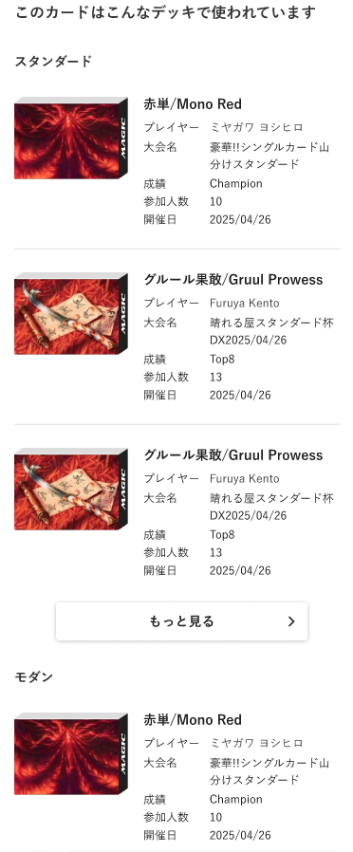

(5-1)

(5-2)
(5-3)

(5-4)
(5-5)

(5-6)
(5-7)
(5-8)

(5-9)

カードが使用されるフォーマットごとに、
デッキを出力繰り返し表示（記載省略）

 | カスタマイズ説明
 | ・ | カスタマイズ要件
 |  | ・ | 商品詳細のカードが使用されるデッキ一覧に「もっと見る」を追加
 |  |  | ・ | 押下すると、カードと選択中のフォーマットに応じたデッキ検索結果画面を表示する

 | ・ | カスタマイズ要件に記載の内容以外は現行踏襲とする

 | 処理概要（★はカスタマイズ項目）
 | ・ | 本店のみ表示する

 | ・ | カード商品の場合のみ表示する

 | ・ | デッキ画像の読込中は、ローディングを表示する

 | ・ | カードに紐づくフォーマットを取得し、フォーマットとカードIDでデッキ情報を取得する
 |  | ★ | 紐付くフォーマットで登録されているデッキがない場合、現行は「該当なし」と表示しているが、フォーマットの表示を行わないように変更する
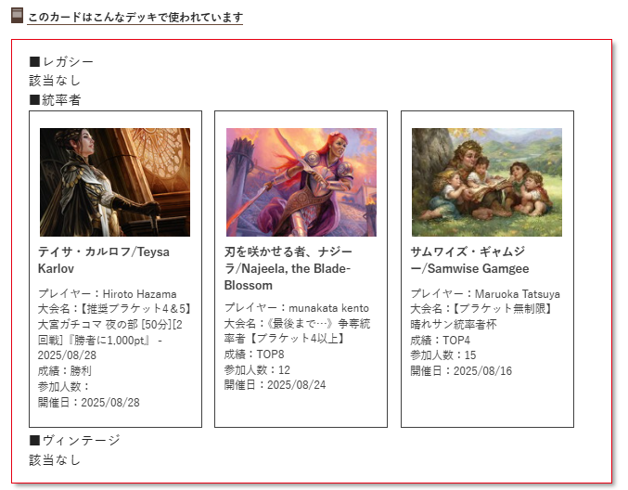
左の図の状態の場合はレガシーとヴィンテージは項目ごと削除する
カードに紐付くデッキが1つもない場合は「このカードはこんなデッキで使われています」の項目自体非表示とする

 |  | ・ | フォーマットに紐付くデッキはPC版で4件、SP版で3件表示し、それ以上ある場合はもっと見るリンクを表示する
 |  |  | ・ | PC版SP版に関わらず4件取得し、SP版の場合は取得した中で一番登録の古いものを非表示とする
 |  |  | ・ | もっと見るリンクを押下すると、商品詳細のカード名で検索したデッキ検索結果画面に遷移する
 |  | ・ | デッキ登録の新しい順に取得する

 | 識別ID |  |  | ラベル |  |  | 書式・制限 |  | 必須 |  | 最大文字数 または最大値 |  | 初期値 |  | 画面部品の説明
 | 5-1 |  |  | フォーマット |  |  | ラベル |  | - |  | - |  | - |  | -
 | 5-2 |  |  | デッキ画像 |  |  | 画像 |  | - |  | - |  | - |  | -
 | 5-3 |  |  | デッキ名 |  |  | ラベル |  | - |  | - |  | - |  | -
 | 5-4 |  |  | プレイヤー |  |  | ラベル |  | - |  | - |  | - |  | -
 | 5-5 |  |  | 大会名 |  |  | ラベル |  | - |  | - |  | - |  | -
 | 5-6 |  |  | 成績 |  |  | ラベル |  | - |  | - |  | - |  | -
 | 5-7 |  |  | 参加人数 |  |  | ラベル |  | - |  | - |  | - |  | -
 | 5-8 |  |  | 開催日 |  |  | ラベル |  | - |  | - |  | - |  | -
 | 5-9 |  |  | もっと見る |  |  | リンク |  | - |  | - |  | - |  | ※カスタマイズ対応、項目を新規追加 ・押下すると、商品詳細のカードで検索したデッキ検索結果画面に遷移する

商品詳細検索
ドキュメント名 |  |  |  |  | フロント 商品 |  |  |  | セクション
プロジェクト名 |  |  |  |  | サイトリニューアル |  |  |  | 作成者 |  | 加島 |  | 作成日 | 2025-08-19 | 更新者 | 盛田 | 更新日 | 2025-10-28

機能No |  |  | F03-03 |  | 機能名 |  | 商品詳細検索 |  |  |  |  |  | 概要 | 商品の詳細検索が行える

 | レイアウト図
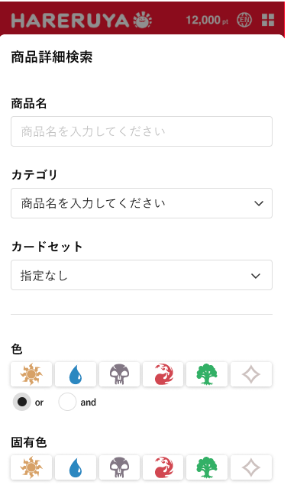

現行に合わせて文言変更
商品名→キーワード
商品名を入力してください→商品名、キーワードを入力してください
HARESEKA-1243 【ユニサーチリリース後残課題】サイト内で表記ゆれ対応

(1)

(2)

カテゴリを選択してください

(3)

(4)

(5)

(6)

(7)

(8)

(9)

(10)

(11)

(12)

(13)

(14)

(15)

(16)

(17)

(18)

(19)
(20)

(21)

(22)
(23)

 | カスタマイズ説明
 | ・ | カスタマイズ要件
 |  | 検索条件について
 |  |  | ・ | 検索条件にFoil「通常」「Foil」「特殊」を追加する
 |  |  | ・ | 検索条件にフレームの「通常」「特殊」を追加する

 |  | 検索条件のURL形式について
 |  |  | ・ | SEO対策として、タグやカテゴリの検索条件は「/tag/category」のようにURLのパスに含め、
 |  |  |  | それ以外の検索条件は「?key=value」のようにGETパラメータとして扱う

 |  | ユニサーチでの検索機能を追加
 |  |  | ・ | 支店では支店で表示している商品のみを検索対象に含める

 |  | 本店と支店内での画面遷移における表示内容について
 |  |  | ・ | 本店や各支店サイト上で本画面に遷移した際、ドメイン及びコンテキストルートを維持し、
 |  |  |  | 遷移元の店舗商品が表示または検索対象となるようにする
 |  |  | ・ | ドメイン及びコンテキストルートについては商品一覧を参照

 | ・ | カスタマイズ要件に記載の内容以外は現行踏襲とする

 | 処理概要（★はカスタマイズ項目）
 | ★ | 現行で表示していた商品詳細検索画面は削除となる

 | ★ | 画面上でモーダル外を押下、またはフッターの詳細検索ボタンを押下するとモーダルを閉じる

 | ★ | 下記1~8の機能で表示する
 |  | 1 | PC版ナビゲーション
 |  | 2 | SP版ナビゲーション
 |  | 3 | PC版支店ナビゲーション
 |  | 4 | SP版支店ナビゲーション
 |  | 5 | ECTOP
 |  | 6 | 支店ECTOP
 |  | 7 | 商品一覧
 |  | 8 | 商品詳細

 | ・ | (6)固有色を選択して検索を行う場合、選択していない色をNOT検索とする

 | ★ | (21)~(23)はSP版では画面下部に固定表示とする

 | ★ | 検索の実行はユニサーチで行う（商品一覧シート参照）

 | ★ | カードセットは新しいカテゴリ構造と重複するため削除とする

 | 識別ID |  |  | ラベル |  | 書式・制限 |  | 必須 |  | 最大文字数 または最大値 |  | 初期値 |  | 画面部品の説明
 | 1 |  |  | 商品名 |  | 半角・全角 |  | - |  | - |  | - |  | -
 | 2 |  |  | カテゴリ |  | 単一選択(セレクトボックス) |  | - |  | - |  | - |  | -
 | 3 |  |  | カードセット |  | 単一選択(セレクトボックス) |  | - |  | - |  | - |  | 新しいカテゴリと重複するため削除とする
 | 4 |  |  | カラー |  | 複数選択(チェックボックス) |  | - |  | - |  | - |  | ・下記の選択肢を画像で表示する 白 黒 赤 緑 青 無色
 | 5 |  |  | カラーの論理演算子 |  | 単一選択(ラジオボタン) |  | - |  | - |  | - |  | -
 | 6 |  |  | 固有色 |  | 複数選択(チェックボックス) |  | - |  | - |  | - |  | ・下記の選択肢を画像で表示する 白 黒 赤 緑 青 無色 ・選択していない色をNOT検索とする
 | 7 |  |  | マナ・コスト |  | 複数選択(チェックボックス) |  | - |  | - |  | - |  | -
 | 8 |  |  | カードタイプ |  | 複数選択(チェックボックス) |  | - |  | - |  | - |  | -
 | 9 |  |  | カードタイプの論理演算子 |  | 単一選択(ラジオボタン) |  | - |  | - |  | - |  | -
 | 10 |  |  | サブタイプ |  | 単一選択(セレクトボックス) |  | - |  | - |  | - |  | -
 | 11 |  |  | フォーマット |  | 単一選択(セレクトボックス) |  | - |  | - |  | - |  | ・管理画面で「商品検索に表示」にチェックをつけて登録しているもののみを表示 ※管理画面で「商品検索に表示」を設定する画面は、別紙「基本設計仕様書(カード管理)」のフォーマット詳細(登録・編集・削除)シートを参照
 | 12 |  |  | 禁止カードも表示する |  | 単一選択(チェックボックス) |  | - |  | - |  | - |  | -
 | 13 |  |  | 言語 |  | 複数選択(チェックボックス) |  | - |  | - |  | - |  | -
 | 14 |  |  | レアリティ |  | 複数選択(チェックボックス) |  | - |  | - |  | - |  | -
 | 15 |  |  | Foil |  | 複数選択(チェックボックス) |  | - |  | - |  | - |  | ※カスタマイズ対応、検索条件にFoil「特殊」を追加する
 | 16 |  |  | フレーム |  | 複数選択(チェックボックス) |  | - |  | - |  | - |  | ※カスタマイズ対応、項目を新規追加 ・選択肢: 通常 特殊
 | 17 |  |  | イラストレーター |  | 単一選択(セレクトボックス) |  | - |  | - |  | - |  | -
 | 18 |  |  | 在庫 |  | 単一選択(ラジオボタン) |  | - |  | - |  | - |  | ・選択肢: すべて表示 在庫ありのみ
 | 19 |  |  | 価格(From) |  | 単一選択(セレクトボックス) |  | - |  | - |  | 指定しない |  | ・選択肢: 指定しない 50 100 200 300 500 1000 2000 5000 10000 50000
 | 20 |  |  | 価格(To) |  | 単一選択(セレクトボックス) |  | - |  | - |  | 指定しない |  | ・選択肢: 指定しない 50 100 200 300 500 1000 2000 5000 10000 50000
 | 21 |  |  | 閉じる |  | モーダルを閉じるボタン |  | - |  | - |  | - |  | ・押下すると、表示しているモーダルを閉じる
 | 22 |  |  | クリア |  | フォームクリアボタン |  | - |  | - |  | - |  | ・入力された各項目の値を空白にする
 | 23 |  |  | 検索 |  | ボタン |  | - |  | - |  | - |  | ・入力項目一覧で設定された値をもとに検索を実行する

カテゴリ一覧
ドキュメント名 |  |  |  |  | フロント 商品 |  |  |  | セクション
プロジェクト名 |  |  |  |  | サイトリニューアル |  |  |  | 作成者 |  | 加島 |  | 作成日 | 2025-08-19 | 更新者 | 盛田 | 更新日 | 2025-11-06

機能No |  |  | F03-04 |  | 機能名 |  | カテゴリ一覧 |  |  |  |  |  | 概要 | カテゴリの一覧を表示する

 | レイアウト図

(1)

(2)
(3)

(4)

PC版ナビゲーション

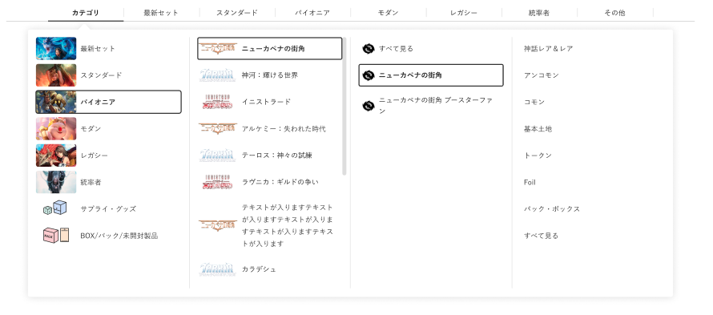

カテゴリ第一階層をマウスオーバーで、第二階層を表示

 | カスタマイズ説明
 | ・ | カスタマイズ要件
 |  | モーダル表示
 |  |  | ・ | 現行のカテゴリ一覧画面を、モーダル表示に変更する

 |  | 最新セットカテゴリの表示
 |  |  | ・ | 商品カテゴリの第一階層が「最新セット」であるカテゴリをツリー表示する

 |  | 最新セット以外のカテゴリ表示
 |  |  | ・ | 商品カテゴリの第一階層が「最新セット」以外のカテゴリを最新セット表示と分けてツリー表示する
 |  |  |  | ※0204_管理画面_商品管理.xlsxの「別添資料_カテゴリ子検索条件について」にて表示条件を整理

 |  | カテゴリに表示されるレアリティについて
 |  |  | ・ | カテゴリに表示されるレアリティは、カテゴリ登録機能にてカテゴリとして設定することができる
 |  |  | ・ | レアリティ押下によってURLに含める検索パラメータもカテゴリ登録機能にて設定することができる
 |  |  | ・ | レアリティ押下によって対応する検索パラメータをURLに含めた商品一覧画面に遷移する
 |  |  | ・ | レアリティ押下によって遷移する商品一覧画面ではレアリティの変更ができるようにする

 | ・ | カスタマイズ要件に記載の内容以外は現行踏襲とする

 | 処理概要（★はカスタマイズ項目）
 | ★ | 下記の機能で表示する
 |  | 1 | PC版ナビゲーション
 |  | 2 | SP版ナビゲーション
 |  | 3 | PC版支店ナビゲーション
 |  | 4 | SP版支店ナビゲーション
 |  | 5 | ECTOP
 |  | 6 | 支店ECTOP
 |  | 7 | 商品一覧
 |  | 8 | 商品詳細

 |  | ※ | 1~8のレイアウト図はそれぞれデザインが異なる場合があるため、各機能の設計書ごとにレイアウトを記載する

 | ★ | 現行で表示していたカードとカテゴリを組み合わせて表示内容をあらかじめ生成していたカテゴリ一覧は削除する

 | ★ | カテゴリのフロント非表示フラグを参照し、表示/非表示を制御する

 | ★ | 支店サイトでは、カテゴリの支店表示フラグを参照し、表示/非表示を制御する

 | ★ | (1)最新セットカテゴリでは、カテゴリの第一階層が「最新セット」の子カテゴリをツリー表示する

 | ★ | (2)フォーマット別カテゴリで表示するフォーマットは、「スタンダード」「パイオニア」「モダン」「レガシー」「統率者」を固定で表示する

 | ★ | (3)最新セット、フォーマット別以外のカテゴリをフォーマット別の下に表示する

 | ★ | (1)最新セットカテゴリと(4)フォーマット別カテゴリでレアリティを押下すると、対応する検索パラメータをURLに含めた商品一覧に遷移する
 |  | ※ | 検索パラメータについては、別紙「0204_基本設計仕様書(商品管理)」のシート「別添資料_カテゴリ子検索条件について」を参照

 | 識別ID |  |  | ラベル |  | 書式・制限 |  | 必須 |  | 最大文字数 または最大値 |  | 初期値 |  | 画面部品の説明
 | 1 |  |  | 最新セットカテゴリ |  | リンク |  | - |  | - |  | - |  | ※カスタマイズ対応、商品カテゴリの第一階層が「最新セット」であるカテゴリをツリー表示する ・第一階層が「最新セット」のカテゴリをツリー表示する ・子カテゴリはその親カテゴリを押下することで展開する ※下記の機能では、親カテゴリをマウスホバーで展開する ・PC版ナビゲーション ・支店PC版ナビゲーション ・カテゴリを押下すると、そのカテゴリで検索した一覧へ遷移
 | 2 |  |  | フォーマット別カテゴリ |  | リンク |  | - |  | - |  | - |  | ・カテゴリの第一階層が「スタンダード」「パイオニア」「モダン」「レガシー」「統率者」のものをツリー表示する ・子カテゴリはその親カテゴリを押下することで展開する ※下記の機能では、親カテゴリをマウスホバーで展開する ・PC版ナビゲーション ・支店PC版ナビゲーション ・カテゴリを押下すると、そのカテゴリで検索した一覧へ遷移
 | 3 |  |  | フォーマット別ヘルプ |  | ラベル |  | - |  | - |  | - |  | マウスホバーすると、下記の文章を表示する 「フォーマット」とは、デッキ構築や対戦のルールを定めたもので、使用できるカードの種類やデッキの枚数、対戦人数などが規定されています。
 | 4 |  |  | その他カテゴリ |  | リンク |  | - |  | - |  | - |  | ・カテゴリの第一階層が最新セット、フォーマット以外のものを表示 ・子カテゴリはその親カテゴリを押下することで展開する ※下記の機能では、親カテゴリをマウスホバーで展開する ・PC版ナビゲーション ・支店PC版ナビゲーション ・カテゴリを押下すると、そのカテゴリで検索した一覧へ遷移

商品リコメンド
ドキュメント名 |  |  |  |  |  |  | フロント 商品 |  |  |  | セクション
プロジェクト名 |  |  |  |  |  |  | サイトリニューアル |  |  |  | 作成者 |  | 加島 |  | 作成日 | 2025-08-19 | 更新者 | 石川 | 更新日 | 2025-09-22

機能No |  |  | F03-05 |  |  |  | 機能名 |  | 商品リコメンド |  |  |  |  |  | 概要 | マイページ、購入完了ページ、商品詳細ページ、買い物かごページにおすすめ商品を表示する

 | レイアウト図
SP版

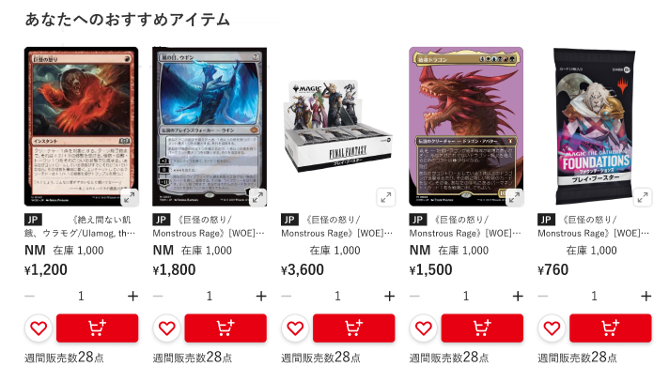

PC版

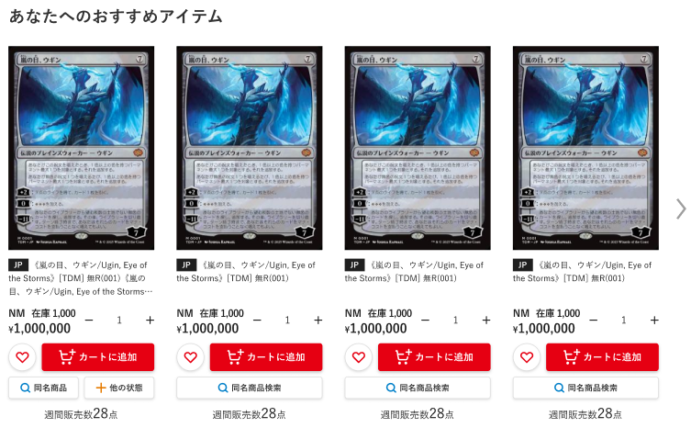

 | カスタマイズ説明

 |  | ・ | 現行踏襲

 | 処理概要（★はカスタマイズ項目）
 | ・ | 下記の機能で表示する
 |  | 1 | マイページ
 |  | 2 | 購入完了ページ
 |  | 3 | 商品詳細ページ
 |  | 4 | 買い物かごページ

 | ・ | 下記の条件を満たす商品を表示する
 |  | ・ | ページによって異なる商品IDを取得し、商品IDをもとにおすすめ商品を取得する（商品IDが取得できない場合はおすすめ商品を表示しない）
 |  |  | ・ | マイページまたは注文完了ページの場合
 |  |  |  |  | ・ | 直近の注文に含まれる明細のうち販売価格が最も高い商品
 |  |  | ・ | 商品詳細ページの場合
 |  |  |  |  | ・ | 表示している商品ID
 |  |  | ・ | カートページの場合
 |  |  |  |  | ・ | カートに入っている商品のうち販売価格が最も高い商品
 |  | ・ | 上記で取得した商品IDと同時に購入された商品
 |  |  | （過去N日間（追加システム設定のレコメンドの検索期間（日数））の注文を対象とする、注文ステータスが「処理中」の注文は含まない）
 |  | ・ | 商品IDで指定された商品と同一商品、同一カードではない
 |  | ・ | 公開中（支店であれば支店公開フラグを参照する）
 |  | ・ | 参照中の言語の商品
 |  | ・ | 在庫あり（支店であれば支店の在庫を参照する）
 |  | ・ | 会員ログインしている場合、会員が購入したことのある商品以外

 | ・ | 表示件数は10件とする

 | ・ | 商品を表示している画面部品については、商品一覧シートを参照

 | ・ | おすすめ商品がない場合、商品は表示せず下記の文言を表示する。
 |  | 「表示するおすすめ商品はまだありません。」

 | 識別ID |  |  | ラベル |  |  |  | 書式・制限 |  | 必須 |  | 最大文字数 または最大値 |  | 初期値 |  | 画面部品の説明
 | 画面項目は商品一覧の商品表示部分と同一とする

最近チェックした商品
ドキュメント名 |  |  |  |  | フロント 商品 |  |  |  | セクション
プロジェクト名 |  |  |  |  | サイトリニューアル |  |  |  | 作成者 |  | 加島 |  | 作成日 | 2025-08-19 | 更新者 | 石川 | 更新日 | 2025-09-22

機能No |  |  | F03-06 |  | 機能名 |  | 最近チェックした商品 |  |  |  |  |  | 概要 | Cookieに登録されている商品IDから、商品の画像を表示する

 | レイアウト図
SP版
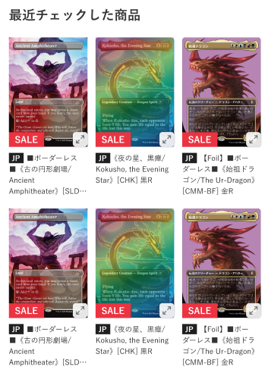
(1)
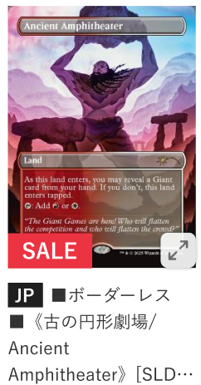

(2)
(3)

(4)
(5)

PC版

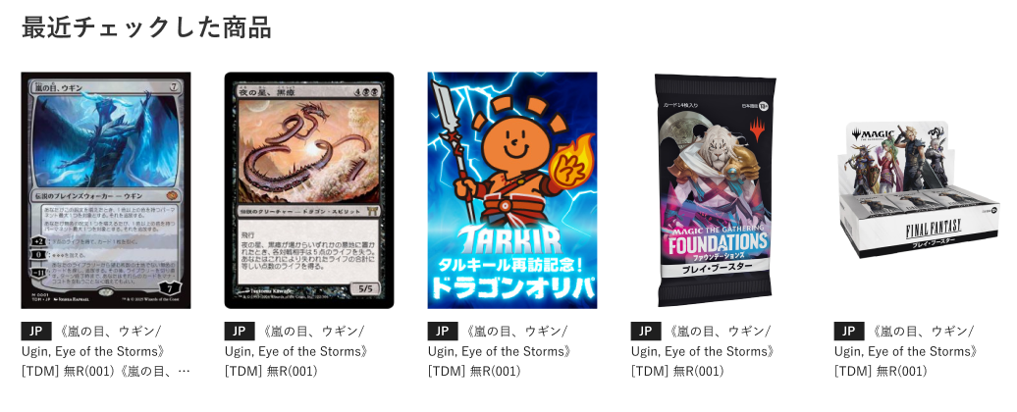

 | カスタマイズ説明
 | ・ | カスタマイズ要件
 |  | ・ | 本店フロント＞商品一覧と同じ商品一覧を表示する
 |  | ・ | 現行の支店にはない機能のため、本店と統合する支店の画面では機能を新規追加

 |  | 支店商品の公開と非公開の制御
 |  |  | ・ | 「M03-02商品登録/編集」機能の商品公開ステータスに応じて、商品を表示、または非表示にする

 | ・ | カスタマイズ要件に記載の内容以外は現行踏襲とする

 | 処理概要（★はカスタマイズ項目）
 | ・ | 下記の画面で表示する
 |  | 1 | 本店ECTOP
 |  | 2 | 商品一覧
 |  | 3 | 商品詳細

 | ★ | 本店、各支店でチェックした商品を1つのCookieで管理し、支店側で表示した場合は支店表示フラグが立っているもののみ表示する

 | ・ | 最近チェックした商品情報のcookieは2年間有効のものとする

 | ・ | 最大15件をスライダーなしで表示する、表示順は最近見た順（新しい順）とする

 | 識別ID |  |  | ラベル |  | 書式・制限 |  | 必須 |  | 最大文字数 または最大値 |  | 初期値 |  | 画面部品の説明
 | 1 |  |  | 商品画像 |  | 画像 |  | - |  | - |  | - |  | ・押下すると、拡大画像を表示する ・PC版でマウスホバーすると、下記のようにする ・商品画像をグレーアウト ・「画像を拡大」を表示
 | 2 |  |  | セールアイコン |  | ラベル |  | - |  | - |  | - |  | ・セールフラグが立っている商品に表示する
 | 3 |  |  | 商品画像拡大 |  | ラベル |  | - |  | - |  | - |  | ・押下すると、商品画像の拡大画像を表示する ・SP版のみ表示する
 | 4 |  |  | カード言語 |  | ラベル |  | - |  | - |  | - |  | ・カード商品のみ表示する ・商品に登録している言語コードを表示する
 | 5 |  |  | 商品名 |  | リンク |  | - |  | - |  | - |  | ・押下すると、押下した商品の商品詳細画面に遷移する ・表示範囲に収まらない場合は…を表示する

入荷時通知
ドキュメント名 |  |  |  |  | フロント 商品 |  |  |  | セクション
プロジェクト名 |  |  |  |  | サイトリニューアル |  |  |  | 作成者 |  | 加島 |  | 作成日 | 2025-08-19 | 更新者 | 石川 | 更新日 | 2025-09-22

機能No |  |  | F03-07 |  | 機能名 |  | 入荷時通知 |  |  |  |  |  | 概要 | 会員がログイン済みの場合、会員に対し商品の入荷があった際に通知ができる

 | 入荷通知依頼 レイアウト図
商品一覧
商品詳細
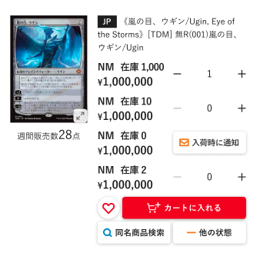

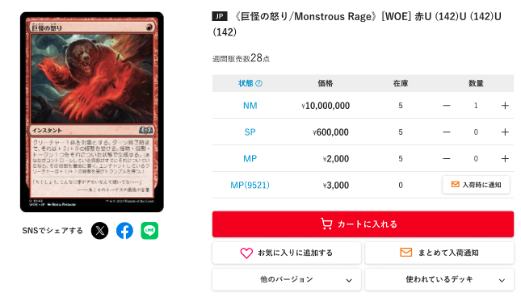

下記のようなSOLDOUTの商品に対し入荷通知を登録する場合、商品単位の通知とする

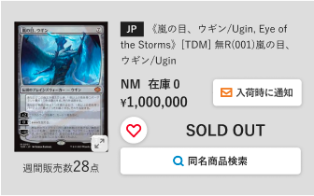

ボタン押下後、入荷通知依頼確認モーダルを表示

(1-1)

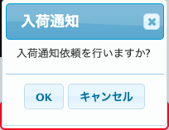
現行にあるモーダルは非表示とし、直接ログインモーダルまたは入荷通知完了モーダルを表示する

(1-2)
(1-3)

会員ログイン済みの場合
会員未ログインの場合

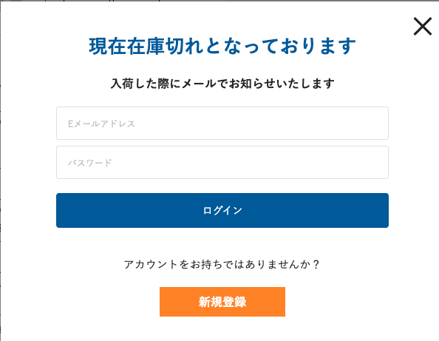

(1-4)

(1-5)

(1-6)
(1-7)
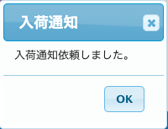
(1-9)

(1-8)

(1-10)

 | カスタマイズ説明
 | ・ | カスタマイズ要件
 |  | ・ | 商品言語単位の通知ボタンを詳細ページに追加する（商品規格単位のボタンは残す）
 |  |  | ※一覧には表示しない
 |  | ・ | 一覧の場合はSOLDOUTとなっている場合、商品単位の通知とする
 |  | ・ | 商品詳細画面にて、NMとSP以下と全状態の通知ボタンを表示する
 |  | ・ | 高額商品の場合、通知ボタンを表示しない
 |  | ・ | 本店のみであること

 | ・ | カスタマイズ要件に記載の内容以外は現行踏襲とする

 | 処理概要（★はカスタマイズ項目）
 | ・ | 下記の画面で表示する
 |  | 1 | 商品一覧
 |  | 2 | 商品詳細
 |  | 3 | 入荷待ち商品一覧

 | ・ | 会員未ログインの場合に「入荷時に通知」ボタンを押下すると、ログインモーダルを表示する

 | ・ | 会員ログイン済みの場合に「入荷時に通知」ボタンをを押下すると、入荷通知完了のモーダルを表示する

 | ★ | 商品詳細画面の「まとめて入荷通知」より、商品単位の入荷通知を設定できる

 | ・ | 登録上限は管理画面で設定されている入荷通知登録上限数(現在は20件)とする
 |  | ※ | 上限件数は「まとめて入荷通知」で登録している場合でも1件、商品規格単位でも1件としてカウントする
 |  | ※ | 登録上限数以上の登録をしようとした場合は、エラーを表示する

 | ・ | 会員ログイン時に入荷待ちに登録した商品は、マイページ＞入荷待ち商品に表示する

 | ★ | 本店のみ表示し、支店で表示しない

 | ★ | 商品一覧画面でSOLDOUTとなっている商品に入荷通知を登録する場合、商品単位の入荷通知とする

 | ★ | 商品詳細画面にて、NMとSP以下と全状態の通知ボタンを表示する

 | ・ | ログイン押下後にログインが失敗すると、下記のエラーメッセージを表示したログイン画面に遷移する
 |  | 「ログインできませんでした。入力内容に誤りがないかご確認ください。」

 | 識別ID |  |  | ラベル |  | 書式・制限 |  | 必須 |  | 最大文字数 または最大値 |  | 初期値 |  | 画面部品の説明
 | 入荷通知依頼
 | 1-1 |  |  | 入荷時に通知 |  | ボタン |  | - |  | - |  | - |  | ・押下時ログイン済みの場合は入荷通知を登録する ・押下時未ログインの場合はログインモーダルを表示する
 | 1-2 |  |  | OK(入荷通知依頼確認) |  | ボタン |  | - |  | - |  | - |  | ・会員未ログインの場合に押下すると、会員ログインのモーダルを表示 ・会員ログイン済みの場合に押下すると、入荷通知を登録する ・リニューアルでは非表示とする
 | 1-3 |  |  | キャンセル |  | ラベル |  | - |  | - |  | - |  | ・表示している入荷通知のモーダルを閉じる ・リニューアルでは非表示とする
 | 1-4 |  |  | ログインモーダルを閉じる |  | モーダルを閉じるボタン |  | - |  | - |  | - |  | ・表示しているログインモーダルを閉じる
 | 1-5 |  |  | Eメールアドレス |  | 半角 |  | ○ |  | 320 |  | - |  | ・プレースホルダ: Eメールアドレス ・入力せずに(7)ログインを押下すると入力必須のバリデーションメッセージを表示する
 | 1-6 |  |  | パスワード |  | 半角 |  | ○ |  | 320 |  | - |  | ・プレースホルダ: パスワード ・入力せずに(7)ログインを押下すると入力必須のバリデーションメッセージを表示する
 | 1-7 |  |  | ログイン |  | ボタン |  | - |  | - |  | - |  | ・モーダル内の入力値をもとにログインを実行し、ログインが失敗すれば会員ログイン画面に遷移する
 | 1-8 |  |  | 新規会員登録 |  | リンク |  | - |  | - |  | - |  | ・押下すると、会員登録画面に遷移する
 | 1-9 |  |  | 入荷通知依頼完了モーダルを閉じる |  | モーダルを閉じるボタン |  | - |  | - |  | - |  | ・表示している入荷通知依頼完了のモーダルを閉じる
 | 1-10 |  |  | OK(入荷通知依頼完了) |  | モーダルを閉じるボタン |  | - |  | - |  | - |  | ・表示している入荷通知依頼のモーダルを閉じる

 | 入荷通知キャンセル レイアウト図
商品詳細
商品一覧
ボタン押下後、入荷通知キャンセル確認モーダルを表示
(2-1)

現行にあるモーダルは非表示とし、入荷通知キャンセル完了モーダルを表示する

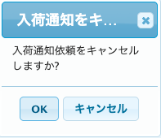

(2-3)
(2-3)

OK押下

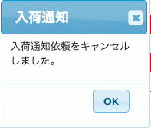
(2-4)

(2-5)

 | 処理概要（★はカスタマイズ項目）
 | ★ | 本店のみ表示し、支店で表示しない

 | 識別ID |  |  | ラベル |  | 書式・制限 |  | 必須 |  | 最大文字数 または最大値 |  | 初期値 |  | 画面部品の説明
 | 入荷通知キャンセル
 | 2-1 |  |  | 通知待ち |  | ボタン |  | - |  | - |  | - |  | ・入荷通知が登録済みの場合に表示 ・押下時入荷通知をキャンセルし、キャンセルモーダルを表示する
 | 2-2 |  |  | OK(入荷通知キャンセル確認) |  | ボタン |  | - |  | - |  | - |  | ・押下すると、入荷通知をキャンセルする ・リニューアルでは非表示とする
 | 2-3 |  |  | キャンセル |  | モーダルを閉じるボタン |  | - |  | - |  | - |  | ・表示している入荷通知キャンセル確認のモーダルを閉じる ・リニューアルでは非表示とする
 | 2-4 |  |  | 入荷通知キャンセル完了のモーダルを閉じる |  | モーダルを閉じるボタン |  | - |  | - |  | - |  | ・表示している入荷通知キャンセル完了のモーダルを閉じる
 | 2-5 |  |  | OK(入荷通知キャンセル完了) |  | モーダルを閉じるボタン |  | - |  | - |  | - |  | ・表示している入荷通知キャンセル完了のモーダルを閉じる

お気に入り
ドキュメント名 |  |  |  |  | フロント 商品 |  |  |  | セクション
プロジェクト名 |  |  |  |  | サイトリニューアル |  |  |  | 作成者 |  | 加島 |  | 作成日 | 2025-08-19 | 更新者 | 石川 | 更新日 | 2025-09-22

機能No |  |  | F03-08 |  | 機能名 |  | お気に入り |  |  |  |  |  | 概要 | 会員がログイン済みの場合、商品に対しお気に入り登録ができる

 | お気に入り登録 レイアウト図
商品一覧
商品詳細

(1-1)

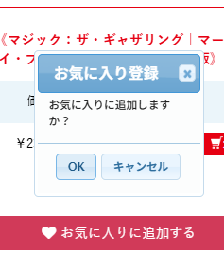

現行にあるモーダルは非表示とし、直接ログインモーダルまたはお気に入り登録完了モーダルを表示する

(1-2)
(1-3)

会員ログイン済みの場合
会員未ログインの場合

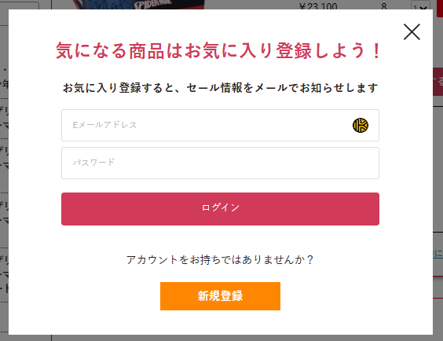
(1-4)

(1-5)

(1-6)
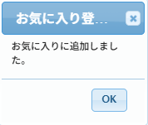
(1-9)
(1-7)

(1-8)
(1-10)

 | カスタマイズ説明
 | ・ | カスタマイズ要件
 |  | ・ | 本店のみであること

 | ・ | カスタマイズ要件に記載の内容以外は現行踏襲とする

 | 処理概要（★はカスタマイズ項目）
 | ★ | 下記の画面で表示する
 |  | 1 | 本店ECTOP（追加）
 |  | 2 | 商品一覧（追加）
 |  | 3 | 商品詳細
 |  | 4 | お気に入り登録商品一覧

 | ・ | 会員未ログインの場合に「お気に入りに追加する」または「♡」ボタンを押下すると、ログインモーダルを表示する

 | ・ | 会員ログイン済みの場合に「お気に入りに追加する」または「♡」ボタンをを押下すると、お気に入り登録完了のモーダルを表示する

 | ・ | 会員ログイン時にお気に入りに登録した商品は、マイページ＞お気に入り登録商品一覧に表示する

 | ★ | 本店のみ表示し、支店で表示しない

 | ・ | 最大100件(登録上限数)まで表示
 |  | 登録上限数を超えて登録仕様とした場合、エラーを表示する

 | ・ | ログイン押下後にログインが失敗すると、下記のエラーメッセージを表示したログイン画面に遷移する
 |  | 「ログインできませんでした。入力内容に誤りがないかご確認ください。」

 | ・ | お気に入りは商品ごと、言語ごとに登録可能

 | 識別ID |  |  | ラベル |  | 書式・制限 |  | 必須 |  | 最大文字数 または最大値 |  | 初期値 |  | 画面部品の説明
 | お気に入り登録
 | 1-1 |  |  | 「お気に入りに追加する」または「♡」 |  | ボタン |  | - |  | - |  | - |  | ・押下時ログイン済みの場合はお気に入りを登録する ・押下時未ログインの場合はログインモーダルを表示する
 | 1-2 |  |  | OK(お気に入り登録確認) |  | ボタン |  | - |  | - |  | - |  | ・会員未ログインの場合に押下すると、会員ログインのモーダルを表示 ・会員ログイン済みの場合に押下すると、お気に入りに登録する ・リニューアルでは非表示とする
 | 1-3 |  |  | キャンセル |  | ラベル |  | - |  | - |  | - |  | ・表示しているお気に入り登録のモーダルを閉じる ・リニューアルでは非表示とする
 | 1-4 |  |  | ログインモーダルを閉じる |  | モーダルを閉じるボタン |  | - |  | - |  | - |  | ・表示しているログインモーダルを閉じる
 | 1-5 |  |  | Eメールアドレス |  | 半角 |  | ○ |  | 320 |  | - |  | ・プレースホルダ: Eメールアドレス ・入力せずにログインを押下すると入力必須のバリデーションメッセージを表示する
 | 1-6 |  |  | パスワード |  | 半角 |  | ○ |  | 320 |  | - |  | ・プレースホルダ: パスワード ・入力せずにログインを押下すると入力必須のバリデーションメッセージを表示する
 | 1-7 |  |  | ログイン |  | ボタン |  | - |  | - |  | - |  | ・モーダル内の入力値をもとにログインを実行し、ログインが失敗すれば会員ログイン画面に遷移する
 | 1-8 |  |  | 新規会員登録 |  | リンク |  | - |  | - |  | - |  | ・押下すると、会員登録画面に遷移する
 | 1-9 |  |  | お気に入り登録完了モーダルを閉じる |  | モーダルを閉じるボタン |  | - |  | - |  | - |  | ・表示している入お気に入り登録完了のモーダルを閉じる
 | 1-10 |  |  | OK(お気に入り登録完了) |  | モーダルを閉じるボタン |  | - |  | - |  | - |  | ・表示しているお気に入り登録完了のモーダルを閉じる

 | お気に入り登録キャンセル レイアウト図
商品詳細
商品一覧
(2-1)

現行にあるモーダルは非表示とし、お気に入り登録キャンセル完了モーダルを表示する

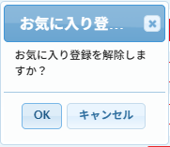

(2-2)
(2-3)

OK押下

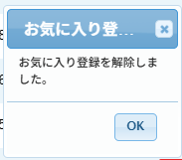
(2-4)

(2-5)

 | 処理概要（★はカスタマイズ項目）
 | ★ | 本店のみ表示し、支店で表示しない

 | 識別ID |  |  | ラベル |  | 書式・制限 |  | 必須 |  | 最大文字数 または最大値 |  | 初期値 |  | 画面部品の説明
 | お気に入り登録キャンセル
 | 2-1 |  |  | 「お気に入りに登録中」または「♥」 |  | ボタン |  | - |  | - |  | - |  | ・お気に入りが登録済みの場合に表示 ・押下時お気に入り登録をキャンセルし、キャンセルモーダルを表示する
 | 2-2 |  |  | OK(お気に入り登録キャンセル確認) |  | ボタン |  | - |  | - |  | - |  | ・押下すると、お気に入り登録をキャンセルする ・リニューアルでは非表示とする
 | 2-3 |  |  | キャンセル |  | モーダルを閉じるボタン |  | - |  | - |  | - |  | ・表示しているお気に入り登録キャンセル確認のモーダルを閉じる ・リニューアルでは非表示とする
 | 2-4 |  |  | お気に入り登録キャンセル完了のモーダルを閉じる |  | モーダルを閉じるボタン |  | - |  | - |  | - |  | ・表示しているお気に入り登録キャンセル完了のモーダルを閉じる
 | 2-5 |  |  | OK(お気に入り登録キャンセル完了) |  | モーダルを閉じるボタン |  | - |  | - |  | - |  | ・表示しているお気に入り登録キャンセル完了のモーダルを閉じる

